Formato 1.0
 |  |  |  |  |  |  | PLAN DE PRUEBAS DE SISTEMAS

 |  |  |  |  |  | Registro de control de cambios
 |  |  |  |  |  | Fecha |  | Versión |  | Descripción del cambio |  |  |  |  |  |  |  |  |  |  |  | Autor
 |  |  |  |  |  | 2025-02-24 |  | 1.0 |  | Proyecto Buzón Electrónico - Pruebas No funcionales de Tipo Cualitativa |  |  |  |  |  |  |  |  |  |  |  | Jorge Cisneros Cabello

1.
3.
4.
5.
2.
1.
3.
4.
5.
2.
1.
3.
4.
5.
2.
1.
3.
4.
5.
2.
1.
3.
4.
5.
2.
Datos Generales
Acta / Sustento/HU |  |  |  |  |  |  | RNF
Formato de Entidad
Versión inicial del formato

Necesidades de entorno para las pruebas
Hardware |  |  |  |  | Intel Core i7, 16GB de RAM, 502GB de Disco Duro
Software |  |  |  |  | Microsoft Edge 120.0, Firefox 121.0, Google Chrome 120.0
Comunicaciones |  |  |  |  | N/A
Seguridad |  |  |  |  | N/A
Configuración entorno |  |  |  |  | N/A
Otros |  |  |  |  | N/A

Tipo de Prueba (Marque con X) |  |  |  |  |  |  |  | Caja blanca |  |  | Caja negra |  | De Carga |  | X | De Stress | De Instalación |  | x |  | De Regresión |  | Otros

Avance Casos de Pruebas (CP)
Estado Casos de Prueba |  |  |  |  |  |  | Estado CP |  |  | % Avance
Casos de Pruebas Conforme |  |  |  |  |  |  | 0 |  |  | 0.00
Casos de Pruebas No Conforme |  |  |  |  |  |  | 0 |  |  | 0.00
Casos de Pruebas que No Aplica |  |  |  |  |  |  | 0 |  |  | 0.00
Casos de Pruebas Bloqueados |  |  |  |  |  |  | 0 |  |  | 0.00
Casos de Pruebas Pendientes |  |  |  |  |  |  | 56 |  |  | 100.00
Total Casos de Prueba |  |  |  |  |  |  | 56 |  |  | 100.00

Casos de prueba (CP)
N° CP |  | Componente | N°.HU/N° RF/RNF |  | Criterio de aceptación (HU)/Título de RF o RNF |  | Escenario (HU)/Detalle de RF o RNF |  |  | Tipos de Prueba |  | Tecnica de Prueba | Métodos para especificar CP |  | Nombre del Caso de Prueba |  | Especificación del caso de prueba (Propósito) |  |  |  |  |  |  |  |  |  | Tipo de Caso | Criticidad | Pre Condiciones | Datos de pruebas | Pasos de Ejecución | Resultado esperado | Estado
CP01 |  | Buzón Electrónico | RNF-006 RNF-010 |  | El sistema debe contar con controles transaccionales para garantizar que las transacciones ejecutadas finalicen de manera adecuada, registrando y generando toda la información pertinente. La capacidad del Sistema para ejecutar un número determinado de transacciones dentro de una unidad de tiempo determinada. |  | Porcentaje de peticiones procesados sin fallos en un minutos Tiempo máximo de ejecución de una transacción desde recibida la petición en el cliente |  |  | 2 |  | 1 | 3 |  | Validar la Calidad de NOTIFICACIONES por Migración de MongoProd a MongoCert cuando lapso de tiempo es MENSUAL con Rol BUZON.SUPERVISOR.ADMINISTRADO |  | El objetivo de la prueba es validar la calidad de la migracion en distintas fuentes de datos: MongoDB, Postgress y Oracle. Y corroborar los detalles en Auth con la carga de Buzon 2.0. |  |  |  |  |  |  |  |  |  | Caso válido | Mayor | Tener la información migrada en mongo de Producción Tener ya Verificacada la existencia de los datos como el año, mes, mensaje, Adj, Plantilla, Rol, Usuario | Se requiere tener la siguiente información: -Rol/Usuario -Scripts de Consulta -Rango de Fecha -Tipo de Aviso: Notificacion/Mensaje | P1. Buscar mediante sentencias SQL la extracción de datos de los usuarios, plantiallas y adjuntos P2. Verificar la actualización en MongoDB P3. Verificar la actualización en Postgress P4. Verificar la actualización en Oracle P5. Validar la alineacion entre las tablas P6. Validar en Auth 2.0 P7. Validar la carga de Buzon 2.0 | R1. Se obtiene la información Base de los registros en plantilla R2 La herramienta muestra las colecciones de: Usuario, Rol_Usuario, Buzón_Propietario registrado exitosamente R3. La herramienta muestra las tablas de: Perfil y Cuenta_Vuce R4. La herramienta muestra las tablas de: Usuario y Usuario_Rol R5. Se valida que la cuenta vuce ha sido registrada (con las fuentes de Postgress y Oracle) R6. Se valida los detalles cargados en la platilla R7. Se muestra la información que ya se cargó (con la fuente de MongoDB) | Pendiente
CP02 |  | Buzón Electrónico | RNF-006 RNF-010 |  | El sistema debe contar con controles transaccionales para garantizar que las transacciones ejecutadas finalicen de manera adecuada, registrando y generando toda la información pertinente. La capacidad del Sistema para ejecutar un número determinado de transacciones dentro de una unidad de tiempo determinada. |  | Porcentaje de peticiones procesados sin fallos en un minutos Tiempo máximo de ejecución de una transacción desde recibida la petición en el cliente |  |  | 2 |  | 1 | 3 |  | Validar la Calidad de NOTIFICACIONES por Migración de MongoProd a MongoCert cuando lapso de tiempo es MENSUAL con Rol BUZON.ADMINISTRADO |  | El objetivo de la prueba es validar la calidad de la migracion en distintas fuentes de datos: MongoDB, Postgress y Oracle. Y corroborar los detalles en Auth con la carga de Buzon 2.0. |  |  |  |  |  |  |  |  |  | Caso válido | Mayor | Tener la información migrada en mongo de Producción Tener ya Verificacada la existencia de los datos como el año, mes, mensaje, Adj, Plantilla, Rol, Usuario | Se requiere tener la siguiente información: -Rol/Usuario -Scripts de Consulta -Rango de Fecha -Tipo de Aviso: Notificacion/Mensaje | P1. Buscar mediante sentencias SQL la extracción de datos de los usuarios, plantiallas y adjuntos P2. Verificar la actualización en MongoDB P3. Verificar la actualización en Postgress P4. Verificar la actualización en Oracle P5. Validar la alineacion entre las tablas P6. Validar en Auth 2.0 P7. Validar la carga de Buzon 2.1 | R1. Se obtiene la información Base de los registros en plantilla R2 La herramienta muestra las colecciones de: Usuario, Rol_Usuario, Buzón_Propietario registrado exitosamente R3. La herramienta muestra las tablas de: Perfil y Cuenta_Vuce R4. La herramienta muestra las tablas de: Usuario y Usuario_Rol R5. Se valida que la cuenta vuce ha sido registrada (con las fuentes de Postgress y Oracle) R6. Se valida los detalles cargados en la platilla R7. Se muestra la información que ya se cargó (con la fuente de MongoDB) | Pendiente
CP02 |  | Buzón Electrónico | RNF-006 RNF-010 |  | El sistema debe contar con controles transaccionales para garantizar que las transacciones ejecutadas finalicen de manera adecuada, registrando y generando toda la información pertinente. La capacidad del Sistema para ejecutar un número determinado de transacciones dentro de una unidad de tiempo determinada. |  | Porcentaje de peticiones procesados sin fallos en un minutos Tiempo máximo de ejecución de una transacción desde recibida la petición en el cliente |  |  | 2 |  | 1 | 3 |  | Validar la Calidad de NOTIFICACIONES por Migración de MongoProd a MongoCert cuando lapso de tiempo es MENSUAL con Rol BUZON.SUPERVISOR.ENTIDAD |  | El objetivo de la prueba es validar la calidad de la migracion en distintas fuentes de datos: MongoDB, Postgress y Oracle. Y corroborar los detalles en Auth con la carga de Buzon 2.0. |  |  |  |  |  |  |  |  |  | Caso válido | Mayor | Tener la información migrada en mongo de Producción Tener ya Verificacada la existencia de los datos como el año, mes, mensaje, Adj, Plantilla, Rol, Usuario | Se requiere tener la siguiente información: -Rol/Usuario -Scripts de Consulta -Rango de Fecha -Tipo de Aviso: Notificacion/Mensaje | P1. Buscar mediante sentencias SQL la extracción de datos de los usuarios, plantiallas y adjuntos P2. Verificar la actualización en MongoDB P3. Verificar la actualización en Postgress P4. Verificar la actualización en Oracle P5. Validar la alineacion entre las tablas P6. Validar en Auth 2.0 P7. Validar la carga de Buzon 2.2 | R1. Se obtiene la información Base de los registros en plantilla R2 La herramienta muestra las colecciones de: Usuario, Rol_Usuario, Buzón_Propietario registrado exitosamente R3. La herramienta muestra las tablas de: Perfil y Cuenta_Vuce R4. La herramienta muestra las tablas de: Usuario y Usuario_Rol R5. Se valida que la cuenta vuce ha sido registrada (con las fuentes de Postgress y Oracle) R6. Se valida los detalles cargados en la platilla R7. Se muestra la información que ya se cargó (con la fuente de MongoDB) | Pendiente
CP02 |  | Buzón Electrónico | RNF-006 RNF-010 |  | El sistema debe contar con controles transaccionales para garantizar que las transacciones ejecutadas finalicen de manera adecuada, registrando y generando toda la información pertinente. La capacidad del Sistema para ejecutar un número determinado de transacciones dentro de una unidad de tiempo determinada. |  | Porcentaje de peticiones procesados sin fallos en un minutos Tiempo máximo de ejecución de una transacción desde recibida la petición en el cliente |  |  | 2 |  | 1 | 3 |  | Validar la Calidad de NOTIFICACIONES por Migración de MongoProd a MongoCert cuando lapso de tiempo es MENSUAL con Rol BUZON.ENTIDAD |  | El objetivo de la prueba es validar la calidad de la migracion en distintas fuentes de datos: MongoDB, Postgress y Oracle. Y corroborar los detalles en Auth con la carga de Buzon 2.0. |  |  |  |  |  |  |  |  |  | Caso válido | Mayor | Tener la información migrada en mongo de Producción Tener ya Verificacada la existencia de los datos como el año, mes, mensaje, Adj, Plantilla, Rol, Usuario | Se requiere tener la siguiente información: -Rol/Usuario -Scripts de Consulta -Rango de Fecha -Tipo de Aviso: Notificacion/Mensaje | P1. Buscar mediante sentencias SQL la extracción de datos de los usuarios, plantiallas y adjuntos P2. Verificar la actualización en MongoDB P3. Verificar la actualización en Postgress P4. Verificar la actualización en Oracle P5. Validar la alineacion entre las tablas P6. Validar en Auth 2.0 P7. Validar la carga de Buzon 2.3 | R1. Se obtiene la información Base de los registros en plantilla R2 La herramienta muestra las colecciones de: Usuario, Rol_Usuario, Buzón_Propietario registrado exitosamente R3. La herramienta muestra las tablas de: Perfil y Cuenta_Vuce R4. La herramienta muestra las tablas de: Usuario y Usuario_Rol R5. Se valida que la cuenta vuce ha sido registrada (con las fuentes de Postgress y Oracle) R6. Se valida los detalles cargados en la platilla R7. Se muestra la información que ya se cargó (con la fuente de MongoDB) | Pendiente
CP02 |  | Buzón Electrónico | RNF-006 RNF-010 |  | El sistema debe contar con controles transaccionales para garantizar que las transacciones ejecutadas finalicen de manera adecuada, registrando y generando toda la información pertinente. La capacidad del Sistema para ejecutar un número determinado de transacciones dentro de una unidad de tiempo determinada. |  | Porcentaje de peticiones procesados sin fallos en un minutos Tiempo máximo de ejecución de una transacción desde recibida la petición en el cliente |  |  | 2 |  | 1 | 3 |  | Validar la Calidad de NOTIFICACIONES por Migración de MongoProd a MongoCert cuando lapso de tiempo es MENSUAL con Rol BUZON.HELPDESK |  | El objetivo de la prueba es validar la calidad de la migracion en distintas fuentes de datos: MongoDB, Postgress y Oracle. Y corroborar los detalles en Auth con la carga de Buzon 2.0. |  |  |  |  |  |  |  |  |  | Caso válido | Mayor | Tener la información migrada en mongo de Producción Tener ya Verificacada la existencia de los datos como el año, mes, mensaje, Adj, Plantilla, Rol, Usuario | Se requiere tener la siguiente información: -Rol/Usuario -Scripts de Consulta -Rango de Fecha -Tipo de Aviso: Notificacion/Mensaje | P1. Buscar mediante sentencias SQL la extracción de datos de los usuarios, plantiallas y adjuntos P2. Verificar la actualización en MongoDB P3. Verificar la actualización en Postgress P4. Verificar la actualización en Oracle P5. Validar la alineacion entre las tablas P6. Validar en Auth 2.0 P7. Validar la carga de Buzon 2.4 | R1. Se obtiene la información Base de los registros en plantilla R2 La herramienta muestra las colecciones de: Usuario, Rol_Usuario, Buzón_Propietario registrado exitosamente R3. La herramienta muestra las tablas de: Perfil y Cuenta_Vuce R4. La herramienta muestra las tablas de: Usuario y Usuario_Rol R5. Se valida que la cuenta vuce ha sido registrada (con las fuentes de Postgress y Oracle) R6. Se valida los detalles cargados en la platilla R7. Se muestra la información que ya se cargó (con la fuente de MongoDB) | Pendiente
CP03 |  | Buzón Electrónico | RNF-006 RNF-010 |  | El sistema debe contar con controles transaccionales para garantizar que las transacciones ejecutadas finalicen de manera adecuada, registrando y generando toda la información pertinente. La capacidad del Sistema para ejecutar un número determinado de transacciones dentro de una unidad de tiempo determinada. |  | Porcentaje de peticiones procesados sin fallos en un minutos Tiempo máximo de ejecución de una transacción desde recibida la petición en el cliente |  |  | 2 |  | 1 | 3 |  | Validar la Calidad de NOTIFICACIONES por Migración de MongoProd a MongoCert cuando lapso de tiempo es MENSUAL con Usuario BUZON ADMIN |  | El objetivo de la prueba es validar la calidad de la migracion en distintas fuentes de datos: MongoDB, Postgress y Oracle. Y corroborar los detalles en Auth con la carga de Buzon 2.0. |  |  |  |  |  |  |  |  |  | Caso válido | Mayor | Tener la información migrada en mongo de Producción Tener ya Verificacada la existencia de los datos como el año, mes, mensaje, Adj, Plantilla, Rol, Usuario | Se requiere tener la siguiente información: -Rol/Usuario -Scripts de Consulta -Rango de Fecha -Tipo de Aviso: Notificacion/Mensaje | P1. Buscar mediante sentencias SQL la extracción de datos de los usuarios, plantiallas y adjuntos P2. Verificar la actualización en MongoDB P3. Verificar la actualización en Postgress P4. Verificar la actualización en Oracle P5. Validar la alineacion entre las tablas P6. Validar en Auth 2.0 P7. Validar la carga de Buzon 2.5 | R1. Se obtiene la información Base de los registros en plantilla R2 La herramienta muestra las colecciones de: Usuario, Rol_Usuario, Buzón_Propietario registrado exitosamente R3. La herramienta muestra las tablas de: Perfil y Cuenta_Vuce R4. La herramienta muestra las tablas de: Usuario y Usuario_Rol R5. Se valida que la cuenta vuce ha sido registrada (con las fuentes de Postgress y Oracle) R6. Se valida los detalles cargados en la platilla R7. Se muestra la información que ya se cargó (con la fuente de MongoDB) | Pendiente
CP04 |  | Buzón Electrónico | RNF-006 RNF-010 |  | El sistema debe contar con controles transaccionales para garantizar que las transacciones ejecutadas finalicen de manera adecuada, registrando y generando toda la información pertinente. La capacidad del Sistema para ejecutar un número determinado de transacciones dentro de una unidad de tiempo determinada. |  | Porcentaje de peticiones procesados sin fallos en un minutos Tiempo máximo de ejecución de una transacción desde recibida la petición en el cliente |  |  | 2 |  | 1 | 3 |  | Validar la Calidad de NOTIFICACIONES por Migración de MongoProd a MongoCert cuando lapso de tiempo es MENSUAL con Usuario GENERAL |  | El objetivo de la prueba es validar la calidad de la migracion en distintas fuentes de datos: MongoDB, Postgress y Oracle. Y corroborar los detalles en Auth con la carga de Buzon 2.0. |  |  |  |  |  |  |  |  |  | Caso válido | Mayor | Tener la información migrada en mongo de Producción Tener ya Verificacada la existencia de los datos como el año, mes, mensaje, Adj, Plantilla, Rol, Usuario | Se requiere tener la siguiente información: -Rol/Usuario -Scripts de Consulta -Rango de Fecha -Tipo de Aviso: Notificacion/Mensaje | P1. Buscar mediante sentencias SQL la extracción de datos de los usuarios, plantiallas y adjuntos P2. Verificar la actualización en MongoDB P3. Verificar la actualización en Postgress P4. Verificar la actualización en Oracle P5. Validar la alineacion entre las tablas P6. Validar en Auth 2.0 P7. Validar la carga de Buzon 2.6 | R1. Se obtiene la información Base de los registros en plantilla R2 La herramienta muestra las colecciones de: Usuario, Rol_Usuario, Buzón_Propietario registrado exitosamente R3. La herramienta muestra las tablas de: Perfil y Cuenta_Vuce R4. La herramienta muestra las tablas de: Usuario y Usuario_Rol R5. Se valida que la cuenta vuce ha sido registrada (con las fuentes de Postgress y Oracle) R6. Se valida los detalles cargados en la platilla R7. Se muestra la información que ya se cargó (con la fuente de MongoDB) | Pendiente
CP04 |  | Buzón Electrónico | RNF-006 RNF-010 |  | El sistema debe contar con controles transaccionales para garantizar que las transacciones ejecutadas finalicen de manera adecuada, registrando y generando toda la información pertinente. La capacidad del Sistema para ejecutar un número determinado de transacciones dentro de una unidad de tiempo determinada. |  | Porcentaje de peticiones procesados sin fallos en un minutos Tiempo máximo de ejecución de una transacción desde recibida la petición en el cliente |  |  | 2 |  | 1 | 3 |  | Validar la Calidad de NOTIFICACIONES por Migración de MongoProd a MongoCert cuando lapso de tiempo es TRIMESTRAL con Rol BUZON.SUPERVISOR.ADMINISTRADO |  | El objetivo de la prueba es validar la calidad de la migracion en distintas fuentes de datos: MongoDB, Postgress y Oracle. Y corroborar los detalles en Auth con la carga de Buzon 2.0. |  |  |  |  |  |  |  |  |  | Caso válido | Mayor | Tener la información migrada en mongo de Producción Tener ya Verificacada la existencia de los datos como el año, mes, mensaje, Adj, Plantilla, Rol, Usuario | Se requiere tener la siguiente información: -Rol/Usuario -Scripts de Consulta -Rango de Fecha -Tipo de Aviso: Notificacion/Mensaje | P1. Buscar mediante sentencias SQL la extracción de datos de los usuarios, plantiallas y adjuntos P2. Verificar la actualización en MongoDB P3. Verificar la actualización en Postgress P4. Verificar la actualización en Oracle P5. Validar la alineacion entre las tablas P6. Validar en Auth 2.0 P7. Validar la carga de Buzon 2.7 | R1. Se obtiene la información Base de los registros en plantilla R2 La herramienta muestra las colecciones de: Usuario, Rol_Usuario, Buzón_Propietario registrado exitosamente R3. La herramienta muestra las tablas de: Perfil y Cuenta_Vuce R4. La herramienta muestra las tablas de: Usuario y Usuario_Rol R5. Se valida que la cuenta vuce ha sido registrada (con las fuentes de Postgress y Oracle) R6. Se valida los detalles cargados en la platilla R7. Se muestra la información que ya se cargó (con la fuente de MongoDB) | Pendiente
CP04 |  | Buzón Electrónico | RNF-006 RNF-010 |  | El sistema debe contar con controles transaccionales para garantizar que las transacciones ejecutadas finalicen de manera adecuada, registrando y generando toda la información pertinente. La capacidad del Sistema para ejecutar un número determinado de transacciones dentro de una unidad de tiempo determinada. |  | Porcentaje de peticiones procesados sin fallos en un minutos Tiempo máximo de ejecución de una transacción desde recibida la petición en el cliente |  |  | 2 |  | 1 | 3 |  | Validar la Calidad de NOTIFICACIONES por Migración de MongoProd a MongoCert cuando lapso de tiempo es TRIMESTRAL con Rol BUZON.ADMINISTRADO |  | El objetivo de la prueba es validar la calidad de la migracion en distintas fuentes de datos: MongoDB, Postgress y Oracle. Y corroborar los detalles en Auth con la carga de Buzon 2.0. |  |  |  |  |  |  |  |  |  | Caso válido | Mayor | Tener la información migrada en mongo de Producción Tener ya Verificacada la existencia de los datos como el año, mes, mensaje, Adj, Plantilla, Rol, Usuario | Se requiere tener la siguiente información: -Rol/Usuario -Scripts de Consulta -Rango de Fecha -Tipo de Aviso: Notificacion/Mensaje | P1. Buscar mediante sentencias SQL la extracción de datos de los usuarios, plantiallas y adjuntos P2. Verificar la actualización en MongoDB P3. Verificar la actualización en Postgress P4. Verificar la actualización en Oracle P5. Validar la alineacion entre las tablas P6. Validar en Auth 2.0 P7. Validar la carga de Buzon 2.8 | R1. Se obtiene la información Base de los registros en plantilla R2 La herramienta muestra las colecciones de: Usuario, Rol_Usuario, Buzón_Propietario registrado exitosamente R3. La herramienta muestra las tablas de: Perfil y Cuenta_Vuce R4. La herramienta muestra las tablas de: Usuario y Usuario_Rol R5. Se valida que la cuenta vuce ha sido registrada (con las fuentes de Postgress y Oracle) R6. Se valida los detalles cargados en la platilla R7. Se muestra la información que ya se cargó (con la fuente de MongoDB) | Pendiente
CP04 |  | Buzón Electrónico | RNF-006 RNF-010 |  | El sistema debe contar con controles transaccionales para garantizar que las transacciones ejecutadas finalicen de manera adecuada, registrando y generando toda la información pertinente. La capacidad del Sistema para ejecutar un número determinado de transacciones dentro de una unidad de tiempo determinada. |  | Porcentaje de peticiones procesados sin fallos en un minutos Tiempo máximo de ejecución de una transacción desde recibida la petición en el cliente |  |  | 2 |  | 1 | 3 |  | Validar la Calidad de NOTIFICACIONES por Migración de MongoProd a MongoCert cuando lapso de tiempo es TRIMESTRAL con Rol BUZON.SUPERVISOR.ENTIDAD |  | El objetivo de la prueba es validar la calidad de la migracion en distintas fuentes de datos: MongoDB, Postgress y Oracle. Y corroborar los detalles en Auth con la carga de Buzon 2.0. |  |  |  |  |  |  |  |  |  | Caso válido | Mayor | Tener la información migrada en mongo de Producción Tener ya Verificacada la existencia de los datos como el año, mes, mensaje, Adj, Plantilla, Rol, Usuario | Se requiere tener la siguiente información: -Rol/Usuario -Scripts de Consulta -Rango de Fecha -Tipo de Aviso: Notificacion/Mensaje | P1. Buscar mediante sentencias SQL la extracción de datos de los usuarios, plantiallas y adjuntos P2. Verificar la actualización en MongoDB P3. Verificar la actualización en Postgress P4. Verificar la actualización en Oracle P5. Validar la alineacion entre las tablas P6. Validar en Auth 2.0 P7. Validar la carga de Buzon 2.9 | R1. Se obtiene la información Base de los registros en plantilla R2 La herramienta muestra las colecciones de: Usuario, Rol_Usuario, Buzón_Propietario registrado exitosamente R3. La herramienta muestra las tablas de: Perfil y Cuenta_Vuce R4. La herramienta muestra las tablas de: Usuario y Usuario_Rol R5. Se valida que la cuenta vuce ha sido registrada (con las fuentes de Postgress y Oracle) R6. Se valida los detalles cargados en la platilla R7. Se muestra la información que ya se cargó (con la fuente de MongoDB) | Pendiente
CP04 |  | Buzón Electrónico | RNF-006 RNF-010 |  | El sistema debe contar con controles transaccionales para garantizar que las transacciones ejecutadas finalicen de manera adecuada, registrando y generando toda la información pertinente. La capacidad del Sistema para ejecutar un número determinado de transacciones dentro de una unidad de tiempo determinada. |  | Porcentaje de peticiones procesados sin fallos en un minutos Tiempo máximo de ejecución de una transacción desde recibida la petición en el cliente |  |  | 2 |  | 1 | 3 |  | Validar la Calidad de NOTIFICACIONES por Migración de MongoProd a MongoCert cuando lapso de tiempo es TRIMESTRAL con Rol BUZON.ENTIDAD |  | El objetivo de la prueba es validar la calidad de la migracion en distintas fuentes de datos: MongoDB, Postgress y Oracle. Y corroborar los detalles en Auth con la carga de Buzon 2.0. |  |  |  |  |  |  |  |  |  | Caso válido | Mayor | Tener la información migrada en mongo de Producción Tener ya Verificacada la existencia de los datos como el año, mes, mensaje, Adj, Plantilla, Rol, Usuario | Se requiere tener la siguiente información: -Rol/Usuario -Scripts de Consulta -Rango de Fecha -Tipo de Aviso: Notificacion/Mensaje | P1. Buscar mediante sentencias SQL la extracción de datos de los usuarios, plantiallas y adjuntos P2. Verificar la actualización en MongoDB P3. Verificar la actualización en Postgress P4. Verificar la actualización en Oracle P5. Validar la alineacion entre las tablas P6. Validar en Auth 2.0 P7. Validar la carga de Buzon 2.10 | R1. Se obtiene la información Base de los registros en plantilla R2 La herramienta muestra las colecciones de: Usuario, Rol_Usuario, Buzón_Propietario registrado exitosamente R3. La herramienta muestra las tablas de: Perfil y Cuenta_Vuce R4. La herramienta muestra las tablas de: Usuario y Usuario_Rol R5. Se valida que la cuenta vuce ha sido registrada (con las fuentes de Postgress y Oracle) R6. Se valida los detalles cargados en la platilla R7. Se muestra la información que ya se cargó (con la fuente de MongoDB) | Pendiente
CP05 |  | Buzón Electrónico | RNF-006 RNF-010 |  | El sistema debe contar con controles transaccionales para garantizar que las transacciones ejecutadas finalicen de manera adecuada, registrando y generando toda la información pertinente. La capacidad del Sistema para ejecutar un número determinado de transacciones dentro de una unidad de tiempo determinada. |  | Porcentaje de peticiones procesados sin fallos en un minutos Tiempo máximo de ejecución de una transacción desde recibida la petición en el cliente |  |  | 2 |  | 1 | 3 |  | Validar la Calidad de NOTIFICACIONES por Migración de MongoProd a MongoCert cuando lapso de tiempo es TRIMESTRAL con Rol BUZON.HELPDESK |  | El objetivo de la prueba es validar la calidad de la migracion en distintas fuentes de datos: MongoDB, Postgress y Oracle. Y corroborar los detalles en Auth con la carga de Buzon 2.0. |  |  |  |  |  |  |  |  |  | Caso válido | Mayor | Tener la información migrada en mongo de Producción Tener ya Verificacada la existencia de los datos como el año, mes, mensaje, Adj, Plantilla, Rol, Usuario | Se requiere tener la siguiente información: -Rol/Usuario -Scripts de Consulta -Rango de Fecha -Tipo de Aviso: Notificacion/Mensaje | P1. Buscar mediante sentencias SQL la extracción de datos de los usuarios, plantiallas y adjuntos P2. Verificar la actualización en MongoDB P3. Verificar la actualización en Postgress P4. Verificar la actualización en Oracle P5. Validar la alineacion entre las tablas P6. Validar en Auth 2.0 P7. Validar la carga de Buzon 2.11 | R1. Se obtiene la información Base de los registros en plantilla R2 La herramienta muestra las colecciones de: Usuario, Rol_Usuario, Buzón_Propietario registrado exitosamente R3. La herramienta muestra las tablas de: Perfil y Cuenta_Vuce R4. La herramienta muestra las tablas de: Usuario y Usuario_Rol R5. Se valida que la cuenta vuce ha sido registrada (con las fuentes de Postgress y Oracle) R6. Se valida los detalles cargados en la platilla R7. Se muestra la información que ya se cargó (con la fuente de MongoDB) | Pendiente
CP06 |  | Buzón Electrónico | RNF-006 RNF-010 |  | El sistema debe contar con controles transaccionales para garantizar que las transacciones ejecutadas finalicen de manera adecuada, registrando y generando toda la información pertinente. La capacidad del Sistema para ejecutar un número determinado de transacciones dentro de una unidad de tiempo determinada. |  | Porcentaje de peticiones procesados sin fallos en un minutos Tiempo máximo de ejecución de una transacción desde recibida la petición en el cliente |  |  | 2 |  | 1 | 3 |  | Validar la Calidad de NOTIFICACIONES por Migración de MongoProd a MongoCert cuando lapso de tiempo es TRIMESTRAL con Usuario BUZON ADMIN |  | El objetivo de la prueba es validar la calidad de la migracion en distintas fuentes de datos: MongoDB, Postgress y Oracle. Y corroborar los detalles en Auth con la carga de Buzon 2.0. |  |  |  |  |  |  |  |  |  | Caso válido | Mayor | Tener la información migrada en mongo de Producción Tener ya Verificacada la existencia de los datos como el año, mes, mensaje, Adj, Plantilla, Rol, Usuario | Se requiere tener la siguiente información: -Rol/Usuario -Scripts de Consulta -Rango de Fecha -Tipo de Aviso: Notificacion/Mensaje | P1. Buscar mediante sentencias SQL la extracción de datos de los usuarios, plantiallas y adjuntos P2. Verificar la actualización en MongoDB P3. Verificar la actualización en Postgress P4. Verificar la actualización en Oracle P5. Validar la alineacion entre las tablas P6. Validar en Auth 2.0 P7. Validar la carga de Buzon 2.12 | R1. Se obtiene la información Base de los registros en plantilla R2 La herramienta muestra las colecciones de: Usuario, Rol_Usuario, Buzón_Propietario registrado exitosamente R3. La herramienta muestra las tablas de: Perfil y Cuenta_Vuce R4. La herramienta muestra las tablas de: Usuario y Usuario_Rol R5. Se valida que la cuenta vuce ha sido registrada (con las fuentes de Postgress y Oracle) R6. Se valida los detalles cargados en la platilla R7. Se muestra la información que ya se cargó (con la fuente de MongoDB) | Pendiente
CP07 |  | Buzón Electrónico | RNF-006 RNF-010 |  | El sistema debe contar con controles transaccionales para garantizar que las transacciones ejecutadas finalicen de manera adecuada, registrando y generando toda la información pertinente. La capacidad del Sistema para ejecutar un número determinado de transacciones dentro de una unidad de tiempo determinada. |  | Porcentaje de peticiones procesados sin fallos en un minutos Tiempo máximo de ejecución de una transacción desde recibida la petición en el cliente |  |  | 2 |  | 1 | 3 |  | Validar la Calidad de NOTIFICACIONES por Migración de MongoProd a MongoCert cuando lapso de tiempo es TRIMESTRAL con Usuario GENERAL |  | El objetivo de la prueba es validar la calidad de la migracion en distintas fuentes de datos: MongoDB, Postgress y Oracle. Y corroborar los detalles en Auth con la carga de Buzon 2.0. |  |  |  |  |  |  |  |  |  | Caso válido | Mayor | Tener la información migrada en mongo de Producción Tener ya Verificacada la existencia de los datos como el año, mes, mensaje, Adj, Plantilla, Rol, Usuario | Se requiere tener la siguiente información: -Rol/Usuario -Scripts de Consulta -Rango de Fecha -Tipo de Aviso: Notificacion/Mensaje | P1. Buscar mediante sentencias SQL la extracción de datos de los usuarios, plantiallas y adjuntos P2. Verificar la actualización en MongoDB P3. Verificar la actualización en Postgress P4. Verificar la actualización en Oracle P5. Validar la alineacion entre las tablas P6. Validar en Auth 2.0 P7. Validar la carga de Buzon 2.13 | R1. Se obtiene la información Base de los registros en plantilla R2 La herramienta muestra las colecciones de: Usuario, Rol_Usuario, Buzón_Propietario registrado exitosamente R3. La herramienta muestra las tablas de: Perfil y Cuenta_Vuce R4. La herramienta muestra las tablas de: Usuario y Usuario_Rol R5. Se valida que la cuenta vuce ha sido registrada (con las fuentes de Postgress y Oracle) R6. Se valida los detalles cargados en la platilla R7. Se muestra la información que ya se cargó (con la fuente de MongoDB) | Pendiente
CP08 |  | Buzón Electrónico | RNF-006 RNF-010 |  | El sistema debe contar con controles transaccionales para garantizar que las transacciones ejecutadas finalicen de manera adecuada, registrando y generando toda la información pertinente. La capacidad del Sistema para ejecutar un número determinado de transacciones dentro de una unidad de tiempo determinada. |  | Porcentaje de peticiones procesados sin fallos en un minutos Tiempo máximo de ejecución de una transacción desde recibida la petición en el cliente |  |  | 2 |  | 1 | 3 |  | Validar la Calidad de NOTIFICACIONES por Migración de MongoProd a MongoCert cuando lapso de tiempo es SEMESTRAL con Rol BUZON.SUPERVISOR.ADMINISTRADO |  | El objetivo de la prueba es validar la calidad de la migracion en distintas fuentes de datos: MongoDB, Postgress y Oracle. Y corroborar los detalles en Auth con la carga de Buzon 2.0. |  |  |  |  |  |  |  |  |  | Caso válido | Mayor | Tener la información migrada en mongo de Producción Tener ya Verificacada la existencia de los datos como el año, mes, mensaje, Adj, Plantilla, Rol, Usuario | Se requiere tener la siguiente información: -Rol/Usuario -Scripts de Consulta -Rango de Fecha -Tipo de Aviso: Notificacion/Mensaje | P1. Buscar mediante sentencias SQL la extracción de datos de los usuarios, plantiallas y adjuntos P2. Verificar la actualización en MongoDB P3. Verificar la actualización en Postgress P4. Verificar la actualización en Oracle P5. Validar la alineacion entre las tablas P6. Validar en Auth 2.0 P7. Validar la carga de Buzon 2.14 | R1. Se obtiene la información Base de los registros en plantilla R2 La herramienta muestra las colecciones de: Usuario, Rol_Usuario, Buzón_Propietario registrado exitosamente R3. La herramienta muestra las tablas de: Perfil y Cuenta_Vuce R4. La herramienta muestra las tablas de: Usuario y Usuario_Rol R5. Se valida que la cuenta vuce ha sido registrada (con las fuentes de Postgress y Oracle) R6. Se valida los detalles cargados en la platilla R7. Se muestra la información que ya se cargó (con la fuente de MongoDB) | Pendiente
CP09 |  | Buzón Electrónico | RNF-006 RNF-010 |  | El sistema debe contar con controles transaccionales para garantizar que las transacciones ejecutadas finalicen de manera adecuada, registrando y generando toda la información pertinente. La capacidad del Sistema para ejecutar un número determinado de transacciones dentro de una unidad de tiempo determinada. |  | Porcentaje de peticiones procesados sin fallos en un minutos Tiempo máximo de ejecución de una transacción desde recibida la petición en el cliente |  |  | 2 |  | 1 | 3 |  | Validar la Calidad de NOTIFICACIONES por Migración de MongoProd a MongoCert cuando lapso de tiempo es SEMESTRAL con Rol BUZON.ADMINISTRADO |  | El objetivo de la prueba es validar la calidad de la migracion en distintas fuentes de datos: MongoDB, Postgress y Oracle. Y corroborar los detalles en Auth con la carga de Buzon 2.0. |  |  |  |  |  |  |  |  |  | Caso válido | Mayor | Tener la información migrada en mongo de Producción Tener ya Verificacada la existencia de los datos como el año, mes, mensaje, Adj, Plantilla, Rol, Usuario | Se requiere tener la siguiente información: -Rol/Usuario -Scripts de Consulta -Rango de Fecha -Tipo de Aviso: Notificacion/Mensaje | P1. Buscar mediante sentencias SQL la extracción de datos de los usuarios, plantiallas y adjuntos P2. Verificar la actualización en MongoDB P3. Verificar la actualización en Postgress P4. Verificar la actualización en Oracle P5. Validar la alineacion entre las tablas P6. Validar en Auth 2.0 P7. Validar la carga de Buzon 2.15 | R1. Se obtiene la información Base de los registros en plantilla R2 La herramienta muestra las colecciones de: Usuario, Rol_Usuario, Buzón_Propietario registrado exitosamente R3. La herramienta muestra las tablas de: Perfil y Cuenta_Vuce R4. La herramienta muestra las tablas de: Usuario y Usuario_Rol R5. Se valida que la cuenta vuce ha sido registrada (con las fuentes de Postgress y Oracle) R6. Se valida los detalles cargados en la platilla R7. Se muestra la información que ya se cargó (con la fuente de MongoDB) | Pendiente
CP10 |  | Buzón Electrónico | RNF-006 RNF-010 |  | El sistema debe contar con controles transaccionales para garantizar que las transacciones ejecutadas finalicen de manera adecuada, registrando y generando toda la información pertinente. La capacidad del Sistema para ejecutar un número determinado de transacciones dentro de una unidad de tiempo determinada. |  | Porcentaje de peticiones procesados sin fallos en un minutos Tiempo máximo de ejecución de una transacción desde recibida la petición en el cliente |  |  | 2 |  | 1 | 3 |  | Validar la Calidad de NOTIFICACIONES por Migración de MongoProd a MongoCert cuando lapso de tiempo es SEMESTRAL con Rol BUZON.SUPERVISOR.ENTIDAD |  | El objetivo de la prueba es validar la calidad de la migracion en distintas fuentes de datos: MongoDB, Postgress y Oracle. Y corroborar los detalles en Auth con la carga de Buzon 2.0. |  |  |  |  |  |  |  |  |  | Caso válido | Mayor | Tener la información migrada en mongo de Producción Tener ya Verificacada la existencia de los datos como el año, mes, mensaje, Adj, Plantilla, Rol, Usuario | Se requiere tener la siguiente información: -Rol/Usuario -Scripts de Consulta -Rango de Fecha -Tipo de Aviso: Notificacion/Mensaje | P1. Buscar mediante sentencias SQL la extracción de datos de los usuarios, plantiallas y adjuntos P2. Verificar la actualización en MongoDB P3. Verificar la actualización en Postgress P4. Verificar la actualización en Oracle P5. Validar la alineacion entre las tablas P6. Validar en Auth 2.0 P7. Validar la carga de Buzon 2.16 | R1. Se obtiene la información Base de los registros en plantilla R2 La herramienta muestra las colecciones de: Usuario, Rol_Usuario, Buzón_Propietario registrado exitosamente R3. La herramienta muestra las tablas de: Perfil y Cuenta_Vuce R4. La herramienta muestra las tablas de: Usuario y Usuario_Rol R5. Se valida que la cuenta vuce ha sido registrada (con las fuentes de Postgress y Oracle) R6. Se valida los detalles cargados en la platilla R7. Se muestra la información que ya se cargó (con la fuente de MongoDB) | Pendiente
CP11 |  | Buzón Electrónico | RNF-006 RNF-010 |  | El sistema debe contar con controles transaccionales para garantizar que las transacciones ejecutadas finalicen de manera adecuada, registrando y generando toda la información pertinente. La capacidad del Sistema para ejecutar un número determinado de transacciones dentro de una unidad de tiempo determinada. |  | Porcentaje de peticiones procesados sin fallos en un minutos Tiempo máximo de ejecución de una transacción desde recibida la petición en el cliente |  |  | 2 |  | 1 | 3 |  | Validar la Calidad de NOTIFICACIONES por Migración de MongoProd a MongoCert cuando lapso de tiempo es SEMESTRAL con Rol BUZON.ENTIDAD |  | El objetivo de la prueba es validar la calidad de la migracion en distintas fuentes de datos: MongoDB, Postgress y Oracle. Y corroborar los detalles en Auth con la carga de Buzon 2.0. |  |  |  |  |  |  |  |  |  | Caso válido | Mayor | Tener la información migrada en mongo de Producción Tener ya Verificacada la existencia de los datos como el año, mes, mensaje, Adj, Plantilla, Rol, Usuario | Se requiere tener la siguiente información: -Rol/Usuario -Scripts de Consulta -Rango de Fecha -Tipo de Aviso: Notificacion/Mensaje | P1. Buscar mediante sentencias SQL la extracción de datos de los usuarios, plantiallas y adjuntos P2. Verificar la actualización en MongoDB P3. Verificar la actualización en Postgress P4. Verificar la actualización en Oracle P5. Validar la alineacion entre las tablas P6. Validar en Auth 2.0 P7. Validar la carga de Buzon 2.17 | R1. Se obtiene la información Base de los registros en plantilla R2 La herramienta muestra las colecciones de: Usuario, Rol_Usuario, Buzón_Propietario registrado exitosamente R3. La herramienta muestra las tablas de: Perfil y Cuenta_Vuce R4. La herramienta muestra las tablas de: Usuario y Usuario_Rol R5. Se valida que la cuenta vuce ha sido registrada (con las fuentes de Postgress y Oracle) R6. Se valida los detalles cargados en la platilla R7. Se muestra la información que ya se cargó (con la fuente de MongoDB) | Pendiente
CP12 |  | Buzón Electrónico | RNF-006 RNF-010 |  | El sistema debe contar con controles transaccionales para garantizar que las transacciones ejecutadas finalicen de manera adecuada, registrando y generando toda la información pertinente. La capacidad del Sistema para ejecutar un número determinado de transacciones dentro de una unidad de tiempo determinada. |  | Porcentaje de peticiones procesados sin fallos en un minutos Tiempo máximo de ejecución de una transacción desde recibida la petición en el cliente |  |  | 2 |  | 1 | 3 |  | Validar la Calidad de NOTIFICACIONES por Migración de MongoProd a MongoCert cuando lapso de tiempo es SEMESTRAL con Rol BUZON.HELPDESK |  | El objetivo de la prueba es validar la calidad de la migracion en distintas fuentes de datos: MongoDB, Postgress y Oracle. Y corroborar los detalles en Auth con la carga de Buzon 2.0. |  |  |  |  |  |  |  |  |  | Caso válido | Mayor | Tener la información migrada en mongo de Producción Tener ya Verificacada la existencia de los datos como el año, mes, mensaje, Adj, Plantilla, Rol, Usuario | Se requiere tener la siguiente información: -Rol/Usuario -Scripts de Consulta -Rango de Fecha -Tipo de Aviso: Notificacion/Mensaje | P1. Buscar mediante sentencias SQL la extracción de datos de los usuarios, plantiallas y adjuntos P2. Verificar la actualización en MongoDB P3. Verificar la actualización en Postgress P4. Verificar la actualización en Oracle P5. Validar la alineacion entre las tablas P6. Validar en Auth 2.0 P7. Validar la carga de Buzon 2.18 | R1. Se obtiene la información Base de los registros en plantilla R2 La herramienta muestra las colecciones de: Usuario, Rol_Usuario, Buzón_Propietario registrado exitosamente R3. La herramienta muestra las tablas de: Perfil y Cuenta_Vuce R4. La herramienta muestra las tablas de: Usuario y Usuario_Rol R5. Se valida que la cuenta vuce ha sido registrada (con las fuentes de Postgress y Oracle) R6. Se valida los detalles cargados en la platilla R7. Se muestra la información que ya se cargó (con la fuente de MongoDB) | Pendiente
CP13 |  | Buzón Electrónico | RNF-006 RNF-010 |  | El sistema debe contar con controles transaccionales para garantizar que las transacciones ejecutadas finalicen de manera adecuada, registrando y generando toda la información pertinente. La capacidad del Sistema para ejecutar un número determinado de transacciones dentro de una unidad de tiempo determinada. |  | Porcentaje de peticiones procesados sin fallos en un minutos Tiempo máximo de ejecución de una transacción desde recibida la petición en el cliente |  |  | 2 |  | 1 | 3 |  | Validar la Calidad de NOTIFICACIONES por Migración de MongoProd a MongoCert cuando lapso de tiempo es SEMESTRAL con Usuario BUZON ADMIN |  | El objetivo de la prueba es validar la calidad de la migracion en distintas fuentes de datos: MongoDB, Postgress y Oracle. Y corroborar los detalles en Auth con la carga de Buzon 2.0. |  |  |  |  |  |  |  |  |  | Caso válido | Mayor | Tener la información migrada en mongo de Producción Tener ya Verificacada la existencia de los datos como el año, mes, mensaje, Adj, Plantilla, Rol, Usuario | Se requiere tener la siguiente información: -Rol/Usuario -Scripts de Consulta -Rango de Fecha -Tipo de Aviso: Notificacion/Mensaje | P1. Buscar mediante sentencias SQL la extracción de datos de los usuarios, plantiallas y adjuntos P2. Verificar la actualización en MongoDB P3. Verificar la actualización en Postgress P4. Verificar la actualización en Oracle P5. Validar la alineacion entre las tablas P6. Validar en Auth 2.0 P7. Validar la carga de Buzon 2.19 | R1. Se obtiene la información Base de los registros en plantilla R2 La herramienta muestra las colecciones de: Usuario, Rol_Usuario, Buzón_Propietario registrado exitosamente R3. La herramienta muestra las tablas de: Perfil y Cuenta_Vuce R4. La herramienta muestra las tablas de: Usuario y Usuario_Rol R5. Se valida que la cuenta vuce ha sido registrada (con las fuentes de Postgress y Oracle) R6. Se valida los detalles cargados en la platilla R7. Se muestra la información que ya se cargó (con la fuente de MongoDB) | Pendiente
CP14 |  | Buzón Electrónico | RNF-006 RNF-010 |  | El sistema debe contar con controles transaccionales para garantizar que las transacciones ejecutadas finalicen de manera adecuada, registrando y generando toda la información pertinente. La capacidad del Sistema para ejecutar un número determinado de transacciones dentro de una unidad de tiempo determinada. |  | Porcentaje de peticiones procesados sin fallos en un minutos Tiempo máximo de ejecución de una transacción desde recibida la petición en el cliente |  |  | 2 |  | 1 | 3 |  | Validar la Calidad de NOTIFICACIONES por Migración de MongoProd a MongoCert cuando lapso de tiempo es SEMESTRAL con Usuario GENERAL |  | El objetivo de la prueba es validar la calidad de la migracion en distintas fuentes de datos: MongoDB, Postgress y Oracle. Y corroborar los detalles en Auth con la carga de Buzon 2.0. |  |  |  |  |  |  |  |  |  | Caso válido | Mayor | Tener la información migrada en mongo de Producción Tener ya Verificacada la existencia de los datos como el año, mes, mensaje, Adj, Plantilla, Rol, Usuario | Se requiere tener la siguiente información: -Rol/Usuario -Scripts de Consulta -Rango de Fecha -Tipo de Aviso: Notificacion/Mensaje | P1. Buscar mediante sentencias SQL la extracción de datos de los usuarios, plantiallas y adjuntos P2. Verificar la actualización en MongoDB P3. Verificar la actualización en Postgress P4. Verificar la actualización en Oracle P5. Validar la alineacion entre las tablas P6. Validar en Auth 2.0 P7. Validar la carga de Buzon 2.20 | R1. Se obtiene la información Base de los registros en plantilla R2 La herramienta muestra las colecciones de: Usuario, Rol_Usuario, Buzón_Propietario registrado exitosamente R3. La herramienta muestra las tablas de: Perfil y Cuenta_Vuce R4. La herramienta muestra las tablas de: Usuario y Usuario_Rol R5. Se valida que la cuenta vuce ha sido registrada (con las fuentes de Postgress y Oracle) R6. Se valida los detalles cargados en la platilla R7. Se muestra la información que ya se cargó (con la fuente de MongoDB) | Pendiente
CP15 |  | Buzón Electrónico | RNF-006 RNF-010 |  | El sistema debe contar con controles transaccionales para garantizar que las transacciones ejecutadas finalicen de manera adecuada, registrando y generando toda la información pertinente. La capacidad del Sistema para ejecutar un número determinado de transacciones dentro de una unidad de tiempo determinada. |  | Porcentaje de peticiones procesados sin fallos en un minutos Tiempo máximo de ejecución de una transacción desde recibida la petición en el cliente |  |  | 2 |  | 1 | 3 |  | Validar la Calidad de NOTIFICACIONES por Migración de MongoProd a MongoCert cuando lapso de tiempo es ANUAL con Rol BUZON.SUPERVISOR.ADMINISTRADO |  | El objetivo de la prueba es validar la calidad de la migracion en distintas fuentes de datos: MongoDB, Postgress y Oracle. Y corroborar los detalles en Auth con la carga de Buzon 2.0. |  |  |  |  |  |  |  |  |  | Caso válido | Mayor | Tener la información migrada en mongo de Producción Tener ya Verificacada la existencia de los datos como el año, mes, mensaje, Adj, Plantilla, Rol, Usuario | Se requiere tener la siguiente información: -Rol/Usuario -Scripts de Consulta -Rango de Fecha -Tipo de Aviso: Notificacion/Mensaje | P1. Buscar mediante sentencias SQL la extracción de datos de los usuarios, plantiallas y adjuntos P2. Verificar la actualización en MongoDB P3. Verificar la actualización en Postgress P4. Verificar la actualización en Oracle P5. Validar la alineacion entre las tablas P6. Validar en Auth 2.0 P7. Validar la carga de Buzon 2.21 | R1. Se obtiene la información Base de los registros en plantilla R2 La herramienta muestra las colecciones de: Usuario, Rol_Usuario, Buzón_Propietario registrado exitosamente R3. La herramienta muestra las tablas de: Perfil y Cuenta_Vuce R4. La herramienta muestra las tablas de: Usuario y Usuario_Rol R5. Se valida que la cuenta vuce ha sido registrada (con las fuentes de Postgress y Oracle) R6. Se valida los detalles cargados en la platilla R7. Se muestra la información que ya se cargó (con la fuente de MongoDB) | Pendiente
CP16 |  | Buzón Electrónico | RNF-006 RNF-010 |  | El sistema debe contar con controles transaccionales para garantizar que las transacciones ejecutadas finalicen de manera adecuada, registrando y generando toda la información pertinente. La capacidad del Sistema para ejecutar un número determinado de transacciones dentro de una unidad de tiempo determinada. |  | Porcentaje de peticiones procesados sin fallos en un minutos Tiempo máximo de ejecución de una transacción desde recibida la petición en el cliente |  |  | 2 |  | 1 | 3 |  | Validar la Calidad de NOTIFICACIONES por Migración de MongoProd a MongoCert cuando lapso de tiempo es ANUAL con Rol BUZON.ADMINISTRADO |  | El objetivo de la prueba es validar la calidad de la migracion en distintas fuentes de datos: MongoDB, Postgress y Oracle. Y corroborar los detalles en Auth con la carga de Buzon 2.0. |  |  |  |  |  |  |  |  |  | Caso válido | Mayor | Tener la información migrada en mongo de Producción Tener ya Verificacada la existencia de los datos como el año, mes, mensaje, Adj, Plantilla, Rol, Usuario | Se requiere tener la siguiente información: -Rol/Usuario -Scripts de Consulta -Rango de Fecha -Tipo de Aviso: Notificacion/Mensaje | P1. Buscar mediante sentencias SQL la extracción de datos de los usuarios, plantiallas y adjuntos P2. Verificar la actualización en MongoDB P3. Verificar la actualización en Postgress P4. Verificar la actualización en Oracle P5. Validar la alineacion entre las tablas P6. Validar en Auth 2.0 P7. Validar la carga de Buzon 2.22 | R1. Se obtiene la información Base de los registros en plantilla R2 La herramienta muestra las colecciones de: Usuario, Rol_Usuario, Buzón_Propietario registrado exitosamente R3. La herramienta muestra las tablas de: Perfil y Cuenta_Vuce R4. La herramienta muestra las tablas de: Usuario y Usuario_Rol R5. Se valida que la cuenta vuce ha sido registrada (con las fuentes de Postgress y Oracle) R6. Se valida los detalles cargados en la platilla R7. Se muestra la información que ya se cargó (con la fuente de MongoDB) | Pendiente
CP17 |  | Buzón Electrónico | RNF-006 RNF-010 |  | El sistema debe contar con controles transaccionales para garantizar que las transacciones ejecutadas finalicen de manera adecuada, registrando y generando toda la información pertinente. La capacidad del Sistema para ejecutar un número determinado de transacciones dentro de una unidad de tiempo determinada. |  | Porcentaje de peticiones procesados sin fallos en un minutos Tiempo máximo de ejecución de una transacción desde recibida la petición en el cliente |  |  | 2 |  | 1 | 3 |  | Validar la Calidad de NOTIFICACIONES por Migración de MongoProd a MongoCert cuando lapso de tiempo es ANUAL con Rol BUZON.SUPERVISOR.ENTIDAD |  | El objetivo de la prueba es validar la calidad de la migracion en distintas fuentes de datos: MongoDB, Postgress y Oracle. Y corroborar los detalles en Auth con la carga de Buzon 2.0. |  |  |  |  |  |  |  |  |  | Caso válido | Mayor | Tener la información migrada en mongo de Producción Tener ya Verificacada la existencia de los datos como el año, mes, mensaje, Adj, Plantilla, Rol, Usuario | Se requiere tener la siguiente información: -Rol/Usuario -Scripts de Consulta -Rango de Fecha -Tipo de Aviso: Notificacion/Mensaje | P1. Buscar mediante sentencias SQL la extracción de datos de los usuarios, plantiallas y adjuntos P2. Verificar la actualización en MongoDB P3. Verificar la actualización en Postgress P4. Verificar la actualización en Oracle P5. Validar la alineacion entre las tablas P6. Validar en Auth 2.0 P7. Validar la carga de Buzon 2.23 | R1. Se obtiene la información Base de los registros en plantilla R2 La herramienta muestra las colecciones de: Usuario, Rol_Usuario, Buzón_Propietario registrado exitosamente R3. La herramienta muestra las tablas de: Perfil y Cuenta_Vuce R4. La herramienta muestra las tablas de: Usuario y Usuario_Rol R5. Se valida que la cuenta vuce ha sido registrada (con las fuentes de Postgress y Oracle) R6. Se valida los detalles cargados en la platilla R7. Se muestra la información que ya se cargó (con la fuente de MongoDB) | Pendiente
CP18 |  | Buzón Electrónico | RNF-006 RNF-010 |  | El sistema debe contar con controles transaccionales para garantizar que las transacciones ejecutadas finalicen de manera adecuada, registrando y generando toda la información pertinente. La capacidad del Sistema para ejecutar un número determinado de transacciones dentro de una unidad de tiempo determinada. |  | Porcentaje de peticiones procesados sin fallos en un minutos Tiempo máximo de ejecución de una transacción desde recibida la petición en el cliente |  |  | 2 |  | 1 | 3 |  | Validar la Calidad de NOTIFICACIONES por Migración de MongoProd a MongoCert cuando lapso de tiempo es ANUAL con Rol BUZON.ENTIDAD |  | El objetivo de la prueba es validar la calidad de la migracion en distintas fuentes de datos: MongoDB, Postgress y Oracle. Y corroborar los detalles en Auth con la carga de Buzon 2.0. |  |  |  |  |  |  |  |  |  | Caso válido | Mayor | Tener la información migrada en mongo de Producción Tener ya Verificacada la existencia de los datos como el año, mes, mensaje, Adj, Plantilla, Rol, Usuario | Se requiere tener la siguiente información: -Rol/Usuario -Scripts de Consulta -Rango de Fecha -Tipo de Aviso: Notificacion/Mensaje | P1. Buscar mediante sentencias SQL la extracción de datos de los usuarios, plantiallas y adjuntos P2. Verificar la actualización en MongoDB P3. Verificar la actualización en Postgress P4. Verificar la actualización en Oracle P5. Validar la alineacion entre las tablas P6. Validar en Auth 2.0 P7. Validar la carga de Buzon 2.24 | R1. Se obtiene la información Base de los registros en plantilla R2 La herramienta muestra las colecciones de: Usuario, Rol_Usuario, Buzón_Propietario registrado exitosamente R3. La herramienta muestra las tablas de: Perfil y Cuenta_Vuce R4. La herramienta muestra las tablas de: Usuario y Usuario_Rol R5. Se valida que la cuenta vuce ha sido registrada (con las fuentes de Postgress y Oracle) R6. Se valida los detalles cargados en la platilla R7. Se muestra la información que ya se cargó (con la fuente de MongoDB) | Pendiente
CP19 |  | Buzón Electrónico | RNF-006 RNF-010 |  | El sistema debe contar con controles transaccionales para garantizar que las transacciones ejecutadas finalicen de manera adecuada, registrando y generando toda la información pertinente. La capacidad del Sistema para ejecutar un número determinado de transacciones dentro de una unidad de tiempo determinada. |  | Porcentaje de peticiones procesados sin fallos en un minutos Tiempo máximo de ejecución de una transacción desde recibida la petición en el cliente |  |  | 2 |  | 1 | 3 |  | Validar la Calidad de NOTIFICACIONES por Migración de MongoProd a MongoCert cuando lapso de tiempo es ANUAL con Rol BUZON.HELPDESK |  | El objetivo de la prueba es validar la calidad de la migracion en distintas fuentes de datos: MongoDB, Postgress y Oracle. Y corroborar los detalles en Auth con la carga de Buzon 2.0. |  |  |  |  |  |  |  |  |  | Caso válido | Mayor | Tener la información migrada en mongo de Producción Tener ya Verificacada la existencia de los datos como el año, mes, mensaje, Adj, Plantilla, Rol, Usuario | Se requiere tener la siguiente información: -Rol/Usuario -Scripts de Consulta -Rango de Fecha -Tipo de Aviso: Notificacion/Mensaje | P1. Buscar mediante sentencias SQL la extracción de datos de los usuarios, plantiallas y adjuntos P2. Verificar la actualización en MongoDB P3. Verificar la actualización en Postgress P4. Verificar la actualización en Oracle P5. Validar la alineacion entre las tablas P6. Validar en Auth 2.0 P7. Validar la carga de Buzon 2.25 | R1. Se obtiene la información Base de los registros en plantilla R2 La herramienta muestra las colecciones de: Usuario, Rol_Usuario, Buzón_Propietario registrado exitosamente R3. La herramienta muestra las tablas de: Perfil y Cuenta_Vuce R4. La herramienta muestra las tablas de: Usuario y Usuario_Rol R5. Se valida que la cuenta vuce ha sido registrada (con las fuentes de Postgress y Oracle) R6. Se valida los detalles cargados en la platilla R7. Se muestra la información que ya se cargó (con la fuente de MongoDB) | Pendiente
CP20 |  | Buzón Electrónico | RNF-006 RNF-010 |  | El sistema debe contar con controles transaccionales para garantizar que las transacciones ejecutadas finalicen de manera adecuada, registrando y generando toda la información pertinente. La capacidad del Sistema para ejecutar un número determinado de transacciones dentro de una unidad de tiempo determinada. |  | Porcentaje de peticiones procesados sin fallos en un minutos Tiempo máximo de ejecución de una transacción desde recibida la petición en el cliente |  |  | 2 |  | 1 | 3 |  | Validar la Calidad de NOTIFICACIONES por Migración de MongoProd a MongoCert cuando lapso de tiempo es ANUAL con Usuario BUZON ADMIN |  | El objetivo de la prueba es validar la calidad de la migracion en distintas fuentes de datos: MongoDB, Postgress y Oracle. Y corroborar los detalles en Auth con la carga de Buzon 2.0. |  |  |  |  |  |  |  |  |  | Caso válido | Mayor | Tener la información migrada en mongo de Producción Tener ya Verificacada la existencia de los datos como el año, mes, mensaje, Adj, Plantilla, Rol, Usuario | Se requiere tener la siguiente información: -Rol/Usuario -Scripts de Consulta -Rango de Fecha -Tipo de Aviso: Notificacion/Mensaje | P1. Buscar mediante sentencias SQL la extracción de datos de los usuarios, plantiallas y adjuntos P2. Verificar la actualización en MongoDB P3. Verificar la actualización en Postgress P4. Verificar la actualización en Oracle P5. Validar la alineacion entre las tablas P6. Validar en Auth 2.0 P7. Validar la carga de Buzon 2.26 | R1. Se obtiene la información Base de los registros en plantilla R2 La herramienta muestra las colecciones de: Usuario, Rol_Usuario, Buzón_Propietario registrado exitosamente R3. La herramienta muestra las tablas de: Perfil y Cuenta_Vuce R4. La herramienta muestra las tablas de: Usuario y Usuario_Rol R5. Se valida que la cuenta vuce ha sido registrada (con las fuentes de Postgress y Oracle) R6. Se valida los detalles cargados en la platilla R7. Se muestra la información que ya se cargó (con la fuente de MongoDB) | Pendiente
CP21 |  | Buzón Electrónico | RNF-006 RNF-010 |  | El sistema debe contar con controles transaccionales para garantizar que las transacciones ejecutadas finalicen de manera adecuada, registrando y generando toda la información pertinente. La capacidad del Sistema para ejecutar un número determinado de transacciones dentro de una unidad de tiempo determinada. |  | Porcentaje de peticiones procesados sin fallos en un minutos Tiempo máximo de ejecución de una transacción desde recibida la petición en el cliente |  |  | 2 |  | 1 | 3 |  | Validar la Calidad de NOTIFICACIONES por Migración de MongoProd a MongoCert cuando lapso de tiempo es ANUAL con Usuario GENERAL |  | El objetivo de la prueba es validar la calidad de la migracion en distintas fuentes de datos: MongoDB, Postgress y Oracle. Y corroborar los detalles en Auth con la carga de Buzon 2.0. |  |  |  |  |  |  |  |  |  | Caso válido | Mayor | Tener la información migrada en mongo de Producción Tener ya Verificacada la existencia de los datos como el año, mes, mensaje, Adj, Plantilla, Rol, Usuario | Se requiere tener la siguiente información: -Rol/Usuario -Scripts de Consulta -Rango de Fecha -Tipo de Aviso: Notificacion/Mensaje | P1. Buscar mediante sentencias SQL la extracción de datos de los usuarios, plantiallas y adjuntos P2. Verificar la actualización en MongoDB P3. Verificar la actualización en Postgress P4. Verificar la actualización en Oracle P5. Validar la alineacion entre las tablas P6. Validar en Auth 2.0 P7. Validar la carga de Buzon 2.27 | R1. Se obtiene la información Base de los registros en plantilla R2 La herramienta muestra las colecciones de: Usuario, Rol_Usuario, Buzón_Propietario registrado exitosamente R3. La herramienta muestra las tablas de: Perfil y Cuenta_Vuce R4. La herramienta muestra las tablas de: Usuario y Usuario_Rol R5. Se valida que la cuenta vuce ha sido registrada (con las fuentes de Postgress y Oracle) R6. Se valida los detalles cargados en la platilla R7. Se muestra la información que ya se cargó (con la fuente de MongoDB) | Pendiente
CP22 |  | Buzón Electrónico | RNF-006 RNF-010 |  | El sistema debe contar con controles transaccionales para garantizar que las transacciones ejecutadas finalicen de manera adecuada, registrando y generando toda la información pertinente. La capacidad del Sistema para ejecutar un número determinado de transacciones dentro de una unidad de tiempo determinada. |  | Porcentaje de peticiones procesados sin fallos en un minutos Tiempo máximo de ejecución de una transacción desde recibida la petición en el cliente |  |  | 2 |  | 1 | 3 |  | Validar la Calidad de MENSAJERÍA por Migración de MongoProd a MongoCert cuando lapso de tiempo es MENSUAL con Rol BUZON.SUPERVISOR.ADMINISTRADO |  | El objetivo de la prueba es validar la calidad de la migracion en distintas fuentes de datos: MongoDB, Postgress y Oracle. Y corroborar los detalles en Auth con la carga de Buzon 2.0. |  |  |  |  |  |  |  |  |  | Caso válido | Mayor | Tener la información migrada en mongo de Producción Tener ya Verificacada la existencia de los datos como el año, mes, mensaje, Adj, Plantilla, Rol, Usuario | Se requiere tener la siguiente información: -Rol/Usuario -Scripts de Consulta -Rango de Fecha -Tipo de Aviso: Notificacion/Mensaje | P1. Buscar mediante sentencias SQL la extracción de datos de los usuarios, plantiallas y adjuntos P2. Verificar la actualización en MongoDB P3. Verificar la actualización en Postgress P4. Verificar la actualización en Oracle P5. Validar la alineacion entre las tablas P6. Validar en Auth 2.0 P7. Validar la carga de Buzon 2.28 | R1. Se obtiene la información Base de los registros en plantilla R2 La herramienta muestra las colecciones de: Usuario, Rol_Usuario, Buzón_Propietario registrado exitosamente R3. La herramienta muestra las tablas de: Perfil y Cuenta_Vuce R4. La herramienta muestra las tablas de: Usuario y Usuario_Rol R5. Se valida que la cuenta vuce ha sido registrada (con las fuentes de Postgress y Oracle) R6. Se valida los detalles cargados en la platilla R7. Se muestra la información que ya se cargó (con la fuente de MongoDB) | Pendiente
CP23 |  | Buzón Electrónico | RNF-006 RNF-010 |  | El sistema debe contar con controles transaccionales para garantizar que las transacciones ejecutadas finalicen de manera adecuada, registrando y generando toda la información pertinente. La capacidad del Sistema para ejecutar un número determinado de transacciones dentro de una unidad de tiempo determinada. |  | Porcentaje de peticiones procesados sin fallos en un minutos Tiempo máximo de ejecución de una transacción desde recibida la petición en el cliente |  |  | 2 |  | 1 | 3 |  | Validar la Calidad de MENSAJERÍA por Migración de MongoProd a MongoCert cuando lapso de tiempo es MENSUAL con Rol BUZON.ADMINISTRADO |  | El objetivo de la prueba es validar la calidad de la migracion en distintas fuentes de datos: MongoDB, Postgress y Oracle. Y corroborar los detalles en Auth con la carga de Buzon 2.0. |  |  |  |  |  |  |  |  |  | Caso válido | Mayor | Tener la información migrada en mongo de Producción Tener ya Verificacada la existencia de los datos como el año, mes, mensaje, Adj, Plantilla, Rol, Usuario | Se requiere tener la siguiente información: -Rol/Usuario -Scripts de Consulta -Rango de Fecha -Tipo de Aviso: Notificacion/Mensaje | P1. Buscar mediante sentencias SQL la extracción de datos de los usuarios, plantiallas y adjuntos P2. Verificar la actualización en MongoDB P3. Verificar la actualización en Postgress P4. Verificar la actualización en Oracle P5. Validar la alineacion entre las tablas P6. Validar en Auth 2.0 P7. Validar la carga de Buzon 2.29 | R1. Se obtiene la información Base de los registros en plantilla R2 La herramienta muestra las colecciones de: Usuario, Rol_Usuario, Buzón_Propietario registrado exitosamente R3. La herramienta muestra las tablas de: Perfil y Cuenta_Vuce R4. La herramienta muestra las tablas de: Usuario y Usuario_Rol R5. Se valida que la cuenta vuce ha sido registrada (con las fuentes de Postgress y Oracle) R6. Se valida los detalles cargados en la platilla R7. Se muestra la información que ya se cargó (con la fuente de MongoDB) | Pendiente
...
 | Nota 1: |  |  | Ingrese el N° que corresponda
 | 1 |  | Pruebas funcionales |  |  |  |  |  | 4 | Pruebas de sociadas al cambio
 | 2 |  | Pruebas no funcionales |  |  |  |  |  | 5 | Otros
 | 3 |  | Pruebas estructurales

 | Nota 2: |  |  | Ingrese el N° que corresponda
 | 1 |  | Técnicas de caja negra |  |  |  |  |  | 4 | Otros
 | 2 |  | Técnicas de caja blanca
 | 3 |  | Técnicas basadas en la experiencia

1.
3.
4.
5.
2.
1.
3.
4.
5.
2.
1.
3.
4.
5.
2.
1.
3.
4.
5.
2.
1.
3.
4.
5.
2.
 | Nota 3: |  |  | Ingrese el N° que corresponda
 | 1 |  | Partición de equivalencia |  |  |  |  |  | 4 | Transición de estado |  |  | 7 | Cobertura de decisión |  |  |  |  |  | 10 | Otros
 | 2 |  | Análisis de valores límite |  |  |  |  |  | 5 | Caso de uso |  |  | 8 | Cobertura de camino
 | 3 |  | Causa efecto |  |  |  |  |  | 6 | Cobertura de sentencia |  |  | 9 | Cobertura de condición

1.
3.
4.
5.
2.
1.
3.
4.
5.
2.
1.
3.
4.
5.
2.
1.
3.
4.
5.
2.
1.
3.
4.
5.
2.

APROBACIÓN (Se asegura que todos los RF cuenten con al menos un (1) caso de prueba).
Líder de Equipo de Calidad
 |  |  |  |  |  |  |  |  |  |  |  |  |  |  |  |  |  | Aprueba (Marque con X)
Ruth Huapaya |  |  |  |  |  |  |  |  |  |  |  |  |  |  |  |  |  |  |  | NO
 |  |  |  |  |  |  |  |  |  |  |  |  |  |  |  |  |  |  |  |  |  |  |  | Fecha de Aprobación
Unidad Organizacional: |  |  |  |  | Mincetur - Proyecto Autenticación |  |  |  |  |  |  |  |  |  |  |  |  |  |  |  |  |  |  | dia (dd) | mes (mm) | año (yyyy)
 |  |  |  |  |  |  |  |  |  |  |  |  |  |  |  |  |  |  |  |  |  |  |  | 12 | 12 | 2024

 |  |  |  |  |  |  |  |  |  |  |  |  |  |  |  |  |  |  |  |  |  |  |  |  |  |  |  |  |  |  | Se requiere tener los RNF de los cualitativos
 |  |  |  |  |  |  |  |  |  |  |  |  |  |  |  |  |  |  |  |  |  |  |  |  |  |  |  |  |  |  | No se tiene el objetivo documentado

 |  |  |  |  |  |  |  |  |  |  |  |  |  |  |  |  |  |  |  |  |  |  |  |  |  |  |  |  |  |  | En qué momento entra QA, cuando la migración ya está hecha? En las 3 fuentes de datos? O antes de la migracionde mongo desa a mongo Certi
 |  |  |  |  |  |  |  |  |  |  |  |  |  |  |  |  |  |  |  |  |  |  |  |  |  |  |  |  |  |  | se tendra acceso a MongoDB de prod para comparar los datos MongoDBCert? Para validar los campos mostrados?

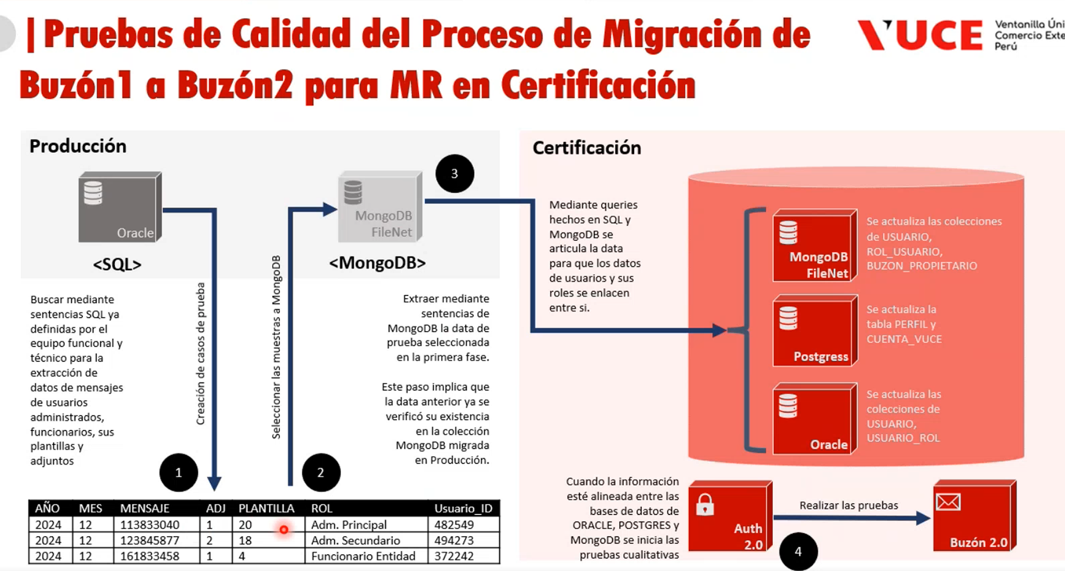

 |  |  |  |  |  |  |  |  |  |  |  |  |  |  |  |  |  |  |  |  |  |  |  |  |  |  |  |  |  |  |  | LOS ROLES MOSTRADOS EN LA PRESENTACION DIFIERE DE LOS DOCUMENTOS

1
VALIDAR MENSAJE CON ROL BUZON.SUPERVISOR.ENTIDAD EN UN PERIODO DE 1 MES PARA UN DETERMINADO USUARIO

PASO 1: IDENTIFICAR EL ROL CON EL COMPONENTE
Se extrae el _id para identicar con los usuarios de dicho ROL

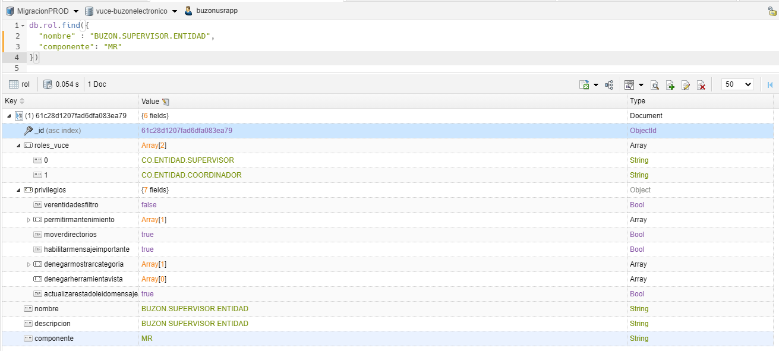

PASO 2: IDENTIFICAR EL USUARIO RELACIONADO AL ID ROL
Se extrae el propietario.code para identicar el Id del usuario

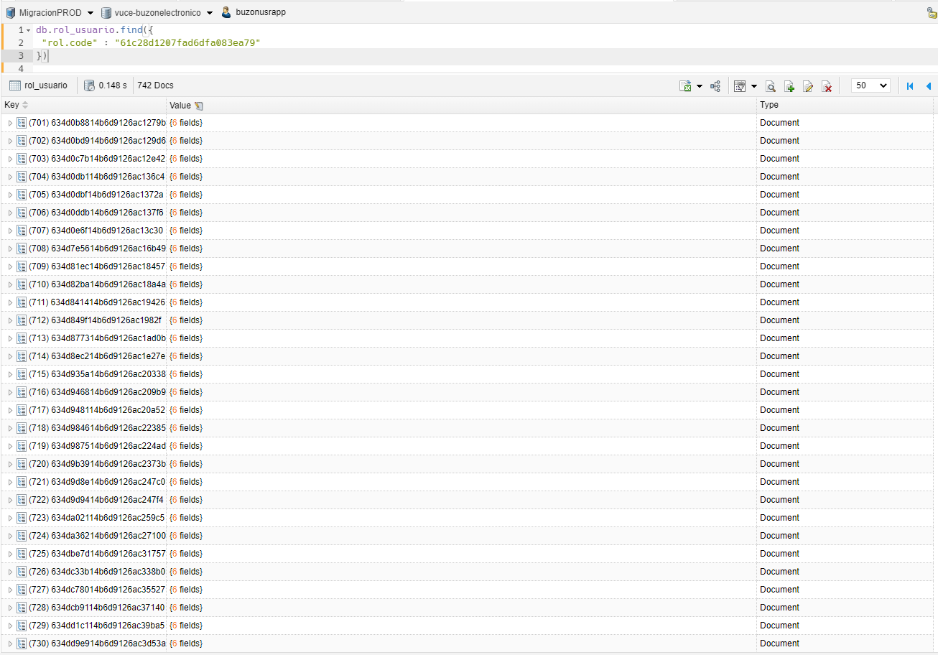

PASO 3: IDENTIFICAR EL USUARIO RELACIONADO AL CODE
Se extrae el usuario_id para identicar en los envios

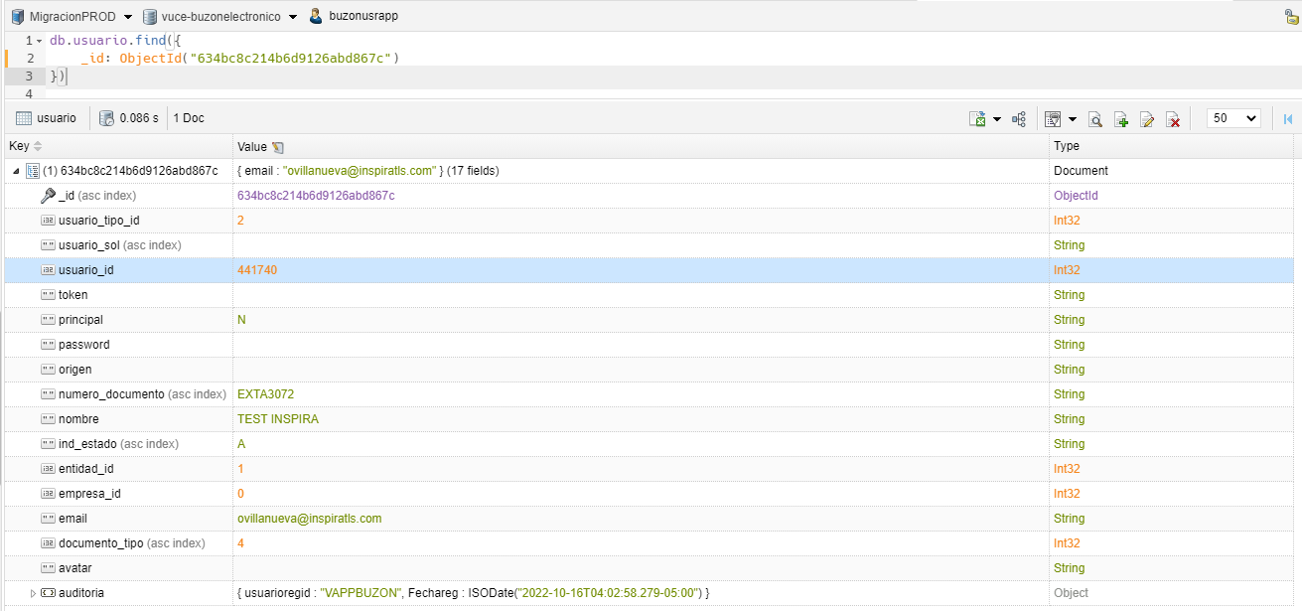

PASO 4: IDENTIFICAR LOS AVISOS DE TIPO "MENSAJE" EN PERIODO DE "1" MES
Se muestra un total de 292609 registros de tipo mensaje en un periodo de un mes

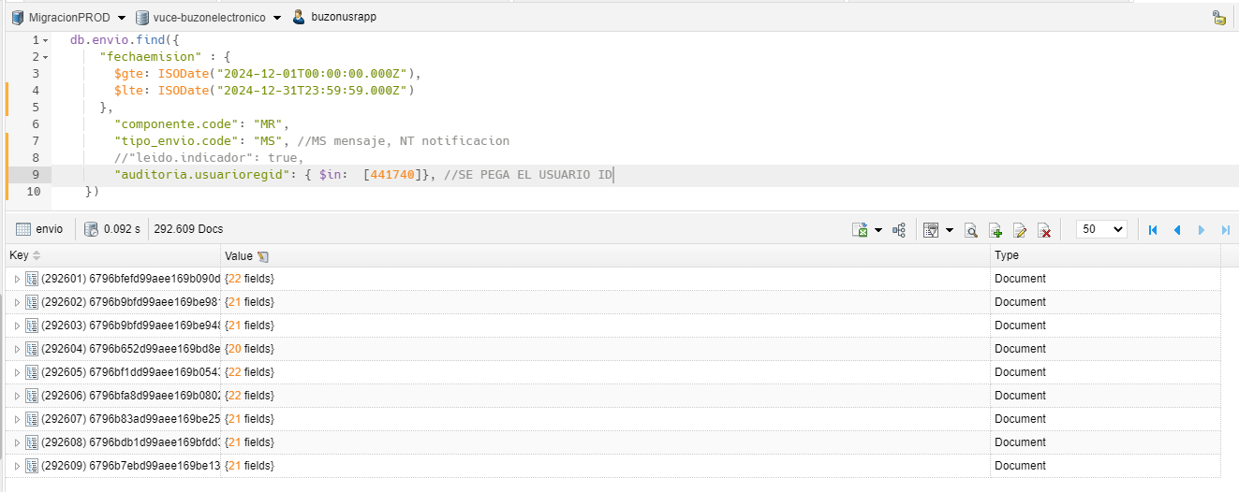
...

2
...
PASO 4: IDENTIFICAR LOS AVISOS DE TIPO "NOTIFICACION" EN PERIODO DE "1" MES
Se muestra un total de 54946 registros de tipo notificacion en un periodo de un mes

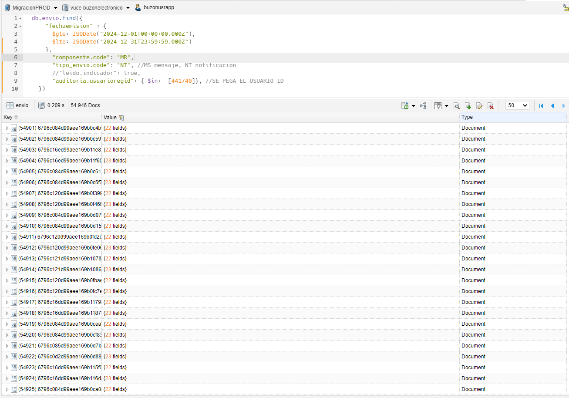

rol: id | rol_usuario: rol_code | usuario: id usuario | envio: usuarioregid | tipo envio
61c28d1207fad6dfa083ea79 | 61c28d1207fad6dfa083ea79 | 634bc8c214b6d9126abd867c | 441740 | Notificacion

3
...
PASO 3: IDENTIFICAR EL USUARIO RELACIONADO AL CODE
Se extrae el usuario_id para identicar en los envios

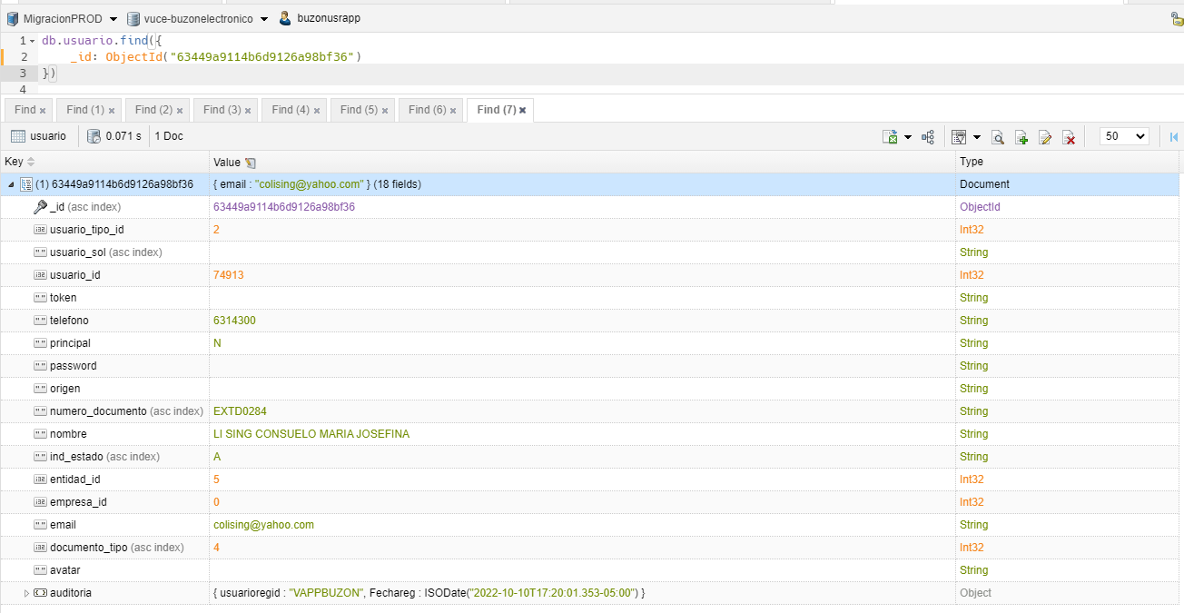

PASO 4: IDENTIFICAR LOS AVISOS DE TIPO "MENSAJE" EN PERIODO DE "1" MES
Se muestra un total de 30 registros de tipo mensaje en un periodo de un mes

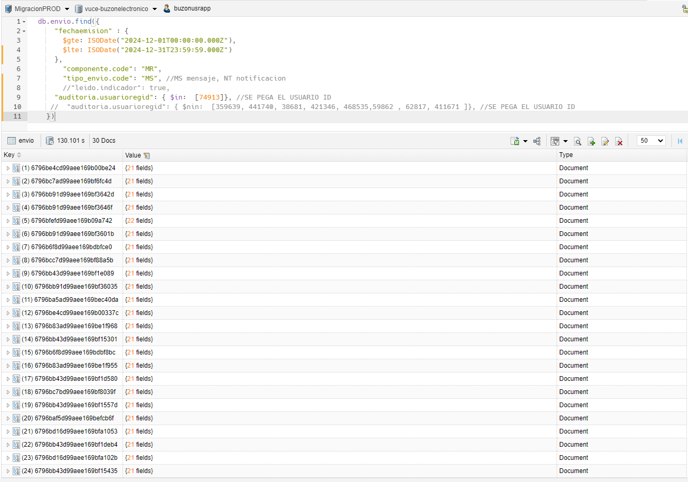

rol: id | rol_usuario: rol_code | usuario: id usuario | envio: usuarioregid | tipo envio
61c28d1207fad6dfa083ea79 | 61c28d1207fad6dfa083ea79 | 63449a9114b6d9126a98bf36 | 74913 | Mensaje

4
...
PASO 4: IDENTIFICAR LOS AVISOS DE TIPO "NOTIFICACION" EN PERIODO DE "1" MES
Se muestra un total de 42 registros de tipo notificacion en un periodo de un mes

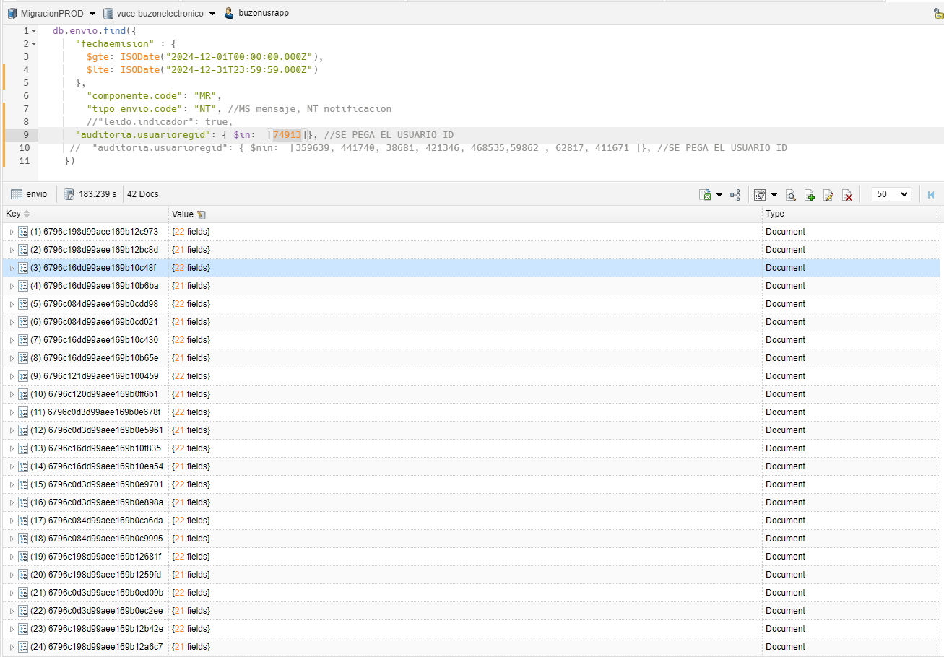

rol: id | rol_usuario: rol_code | usuario: id usuario | envio: usuarioregid | tipo envio
61c28d1207fad6dfa083ea79 | 61c28d1207fad6dfa083ea79 | 63449a9114b6d9126a98bf36 | 74913 | Notificacion

5
VALIDAR MENSAJE CON ROL BUZON.ENTIDAD EN UN PERIODO DE 1 MES PARA UN DETERMINADO USUARIO

PASO 1: IDENTIFICAR EL ROL CON EL COMPONENTE
Se extrae el _id para identicar con los usuarios de dicho ROL

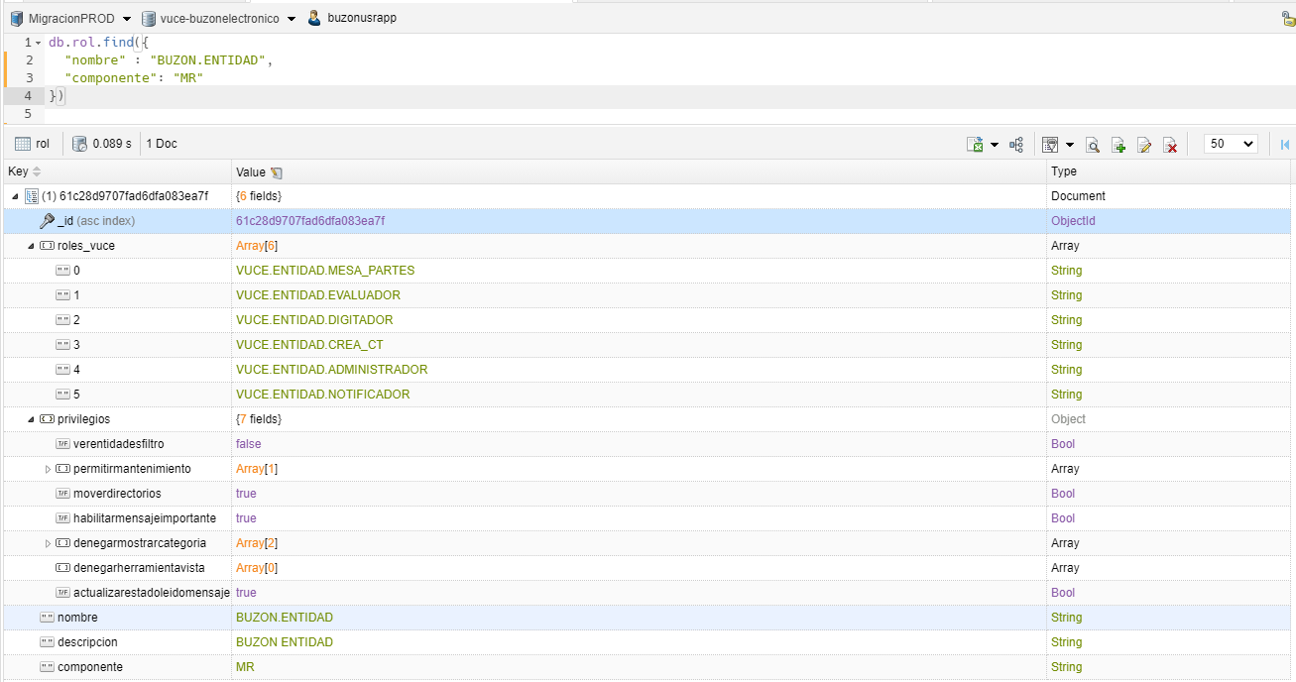

PASO 2: IDENTIFICAR EL USUARIO RELACIONADO AL ID ROL
Se extrae el propietario.code para identicar el Id del usuario

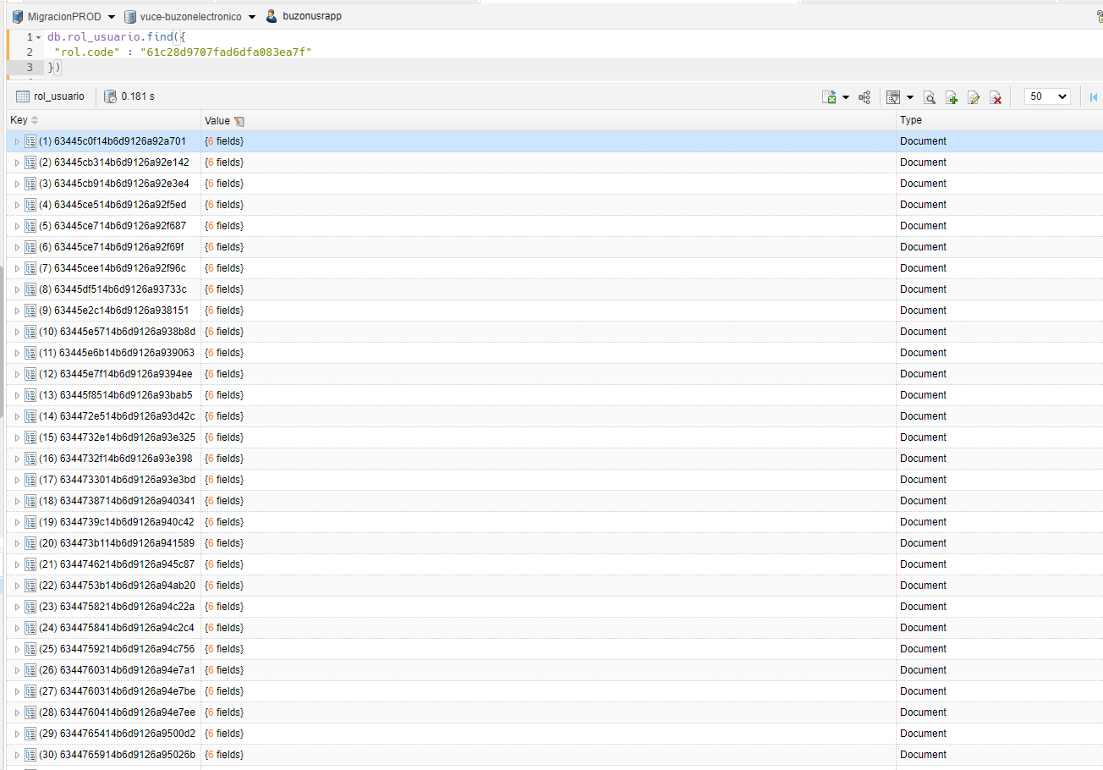

PASO 3: IDENTIFICAR EL USUARIO RELACIONADO AL CODE
Se extrae el usuario_id para identicar en los envios

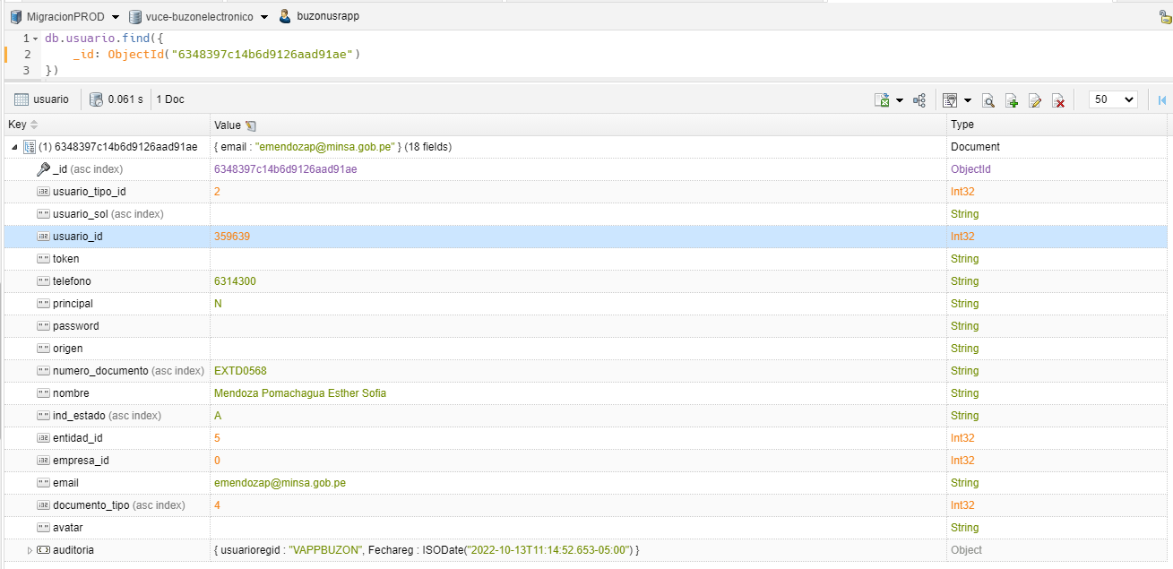

PASO 4: IDENTIFICAR LOS AVISOS DE TIPO "MENSAJE" EN PERIODO DE "1" MES
Se muestra un total de 33 registros de tipo mensaje en un periodo de un mes

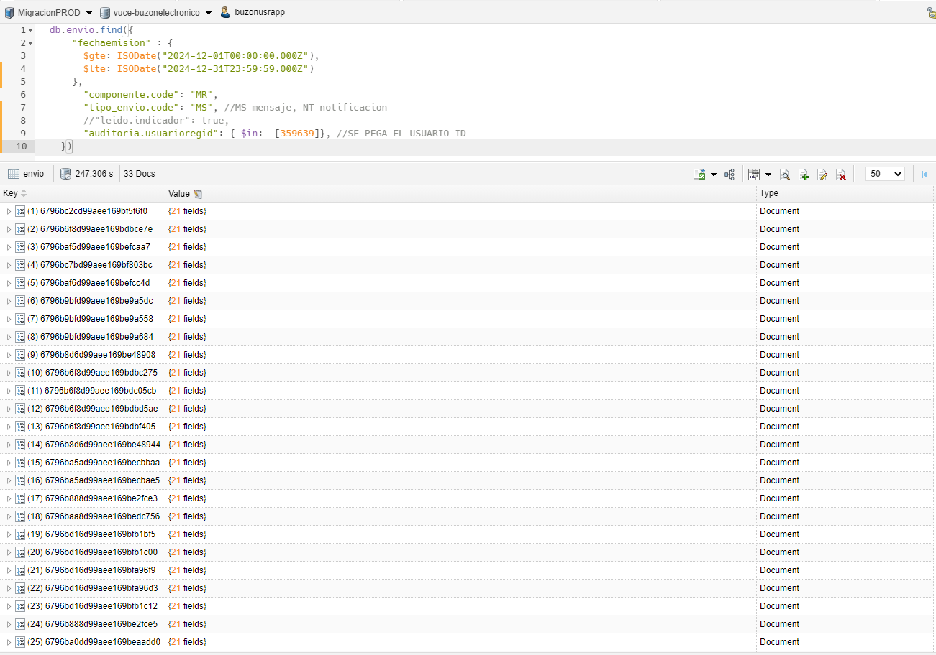

rol: id | rol_usuario: rol_code | usuario: id usuario | envio: usuarioregid | tipo envio
61c28d9707fad6dfa083ea7f | 61c28d9707fad6dfa083ea7f | 6348397c14b6d9126aad91ae | 359639 | Mensaje

6
...
PASO 4: IDENTIFICAR LOS AVISOS DE TIPO "NOTIFICACION" EN PERIODO DE "1" MES
Se muestra un total de 42 registros de tipo notificacion en un periodo de un mes

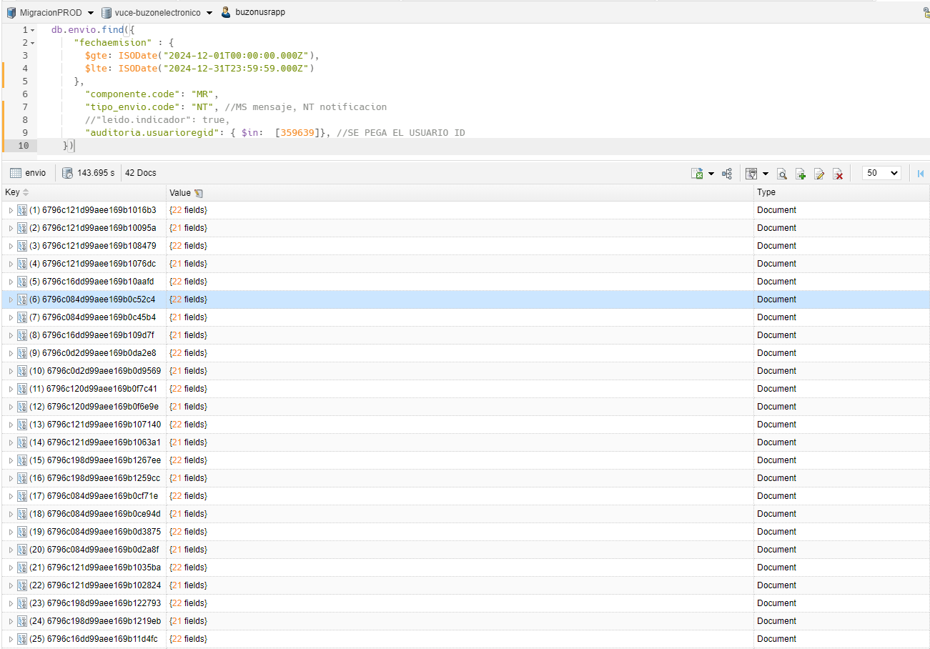

rol: id | rol_usuario: rol_code | usuario: id usuario | envio: usuarioregid | tipo envio
61c28d9707fad6dfa083ea7f | 61c28d9707fad6dfa083ea7f | 6348397c14b6d9126aad91ae | 359639 | Notificacion

7
...
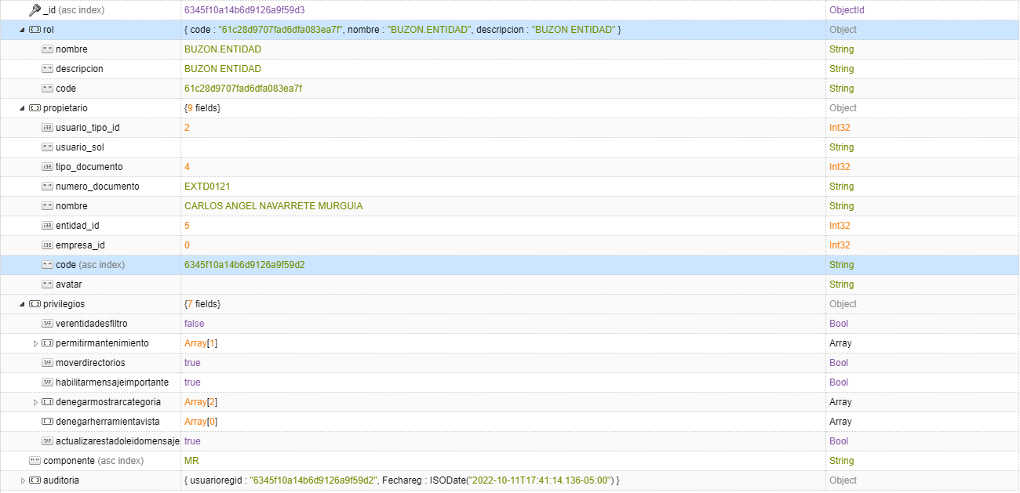

PASO 3: IDENTIFICAR EL USUARIO RELACIONADO AL CODE
Se extrae el usuario_id para identicar en los envios

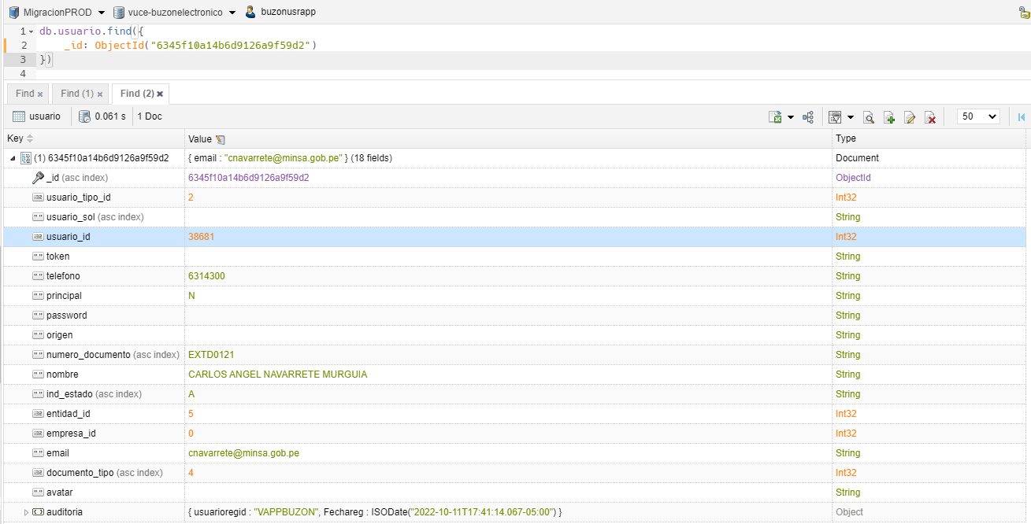

PASO 4: IDENTIFICAR LOS AVISOS DE TIPO "MENSAJE" EN PERIODO DE "1" MES
Se muestra un total de 9 registros de tipo mensaje en un periodo de un mes

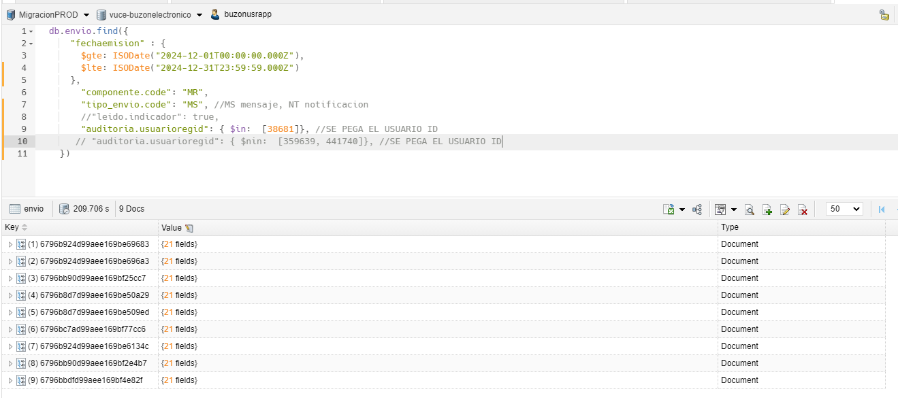
...

8
...
PASO 4: IDENTIFICAR LOS AVISOS DE TIPO "NOTIFICACION" EN PERIODO DE "1" MES
Se muestra un total de 6 registros de tipo notificacion en un periodo de un mes




